Instrucciones
 |  | LECCIONES APRENDIDAS — MESA DE SERVICIOS DE NUEVA GENERACIÓN

 |  | Esta herramienta permite caracterizar la mesa de servicios actual en todas sus dimensiones para diseñar el futuro servicio Gen Next |  | Fecha: 2026/07/03
 |  | Versión: 1.0 |  | Clasificación: Interna

AGENDA DE LA SESIÓN DE LECCIONES APRENDIDAS (~60 minutos)
# | BLOQUE | TIEMPO | DESCRIPCIÓN
① | INFORMACIÓN GENERAL | 5 min | Registrar datos básicos de la mesa: cliente, nombre del servicio, líder, ubicación, modalidad, contrato, herramientas y participantes.
② | IDENTIFICAR NIVEL DE MADUREZ ACTUAL | 5 min | Identificar el nivel de madurez actual de la mesa de servicio de TI en una escala N0–N5, identificando el punto de partida operativo.
③ | 17 PRÁCTICAS ITIL v4 + DIMENSIONES | 5 min | Revisar el cumplimiento de las prácticas ITIL v4 por las 4 dimensiones: organización/personas, información/tecnología, socios/proveedores y valor/mejora.
④ | VOLUMETRÍA Y KPIs OPERATIVOS | 5 min | Levantar métricas operativas clave: volumen de tickets, FCR, SLA, backlog, tiempos de atención, escalamiento y desempeño general.
④b | ④b DISTRIBUCIÓN DE INCIDENTES POR CATEGORÍA | 5 min | Analizar la distribución de incidentes por categoría para identificar patrones, servicios críticos, causas recurrentes y oportunidades de mejora.
⑤ | EXPERIENCIA DEL USUARIO — XLA / DEX | 5 min | Evaluar la experiencia del usuario final mediante indicadores XLA/DEX, satisfacción, percepción del servicio, puntos de dolor y canales de atención.
⑥ | DOLORES CRÍTICOS DE LA MESA (D1–D22) | 5 min | Identificar y priorizar los dolores críticos de la mesa, su impacto operativo, evidencias disponibles y nivel de urgencia para intervención.
⑦ | ROTACIÓN Y TALENTO | 5 min | Revisar rotación, perfiles críticos, capacidades del equipo, clima laboral, brechas de conocimiento y necesidades de formación.
⑧ | TECNOLOGÍA Y HERRAMIENTAS | 5 min | Evaluar herramientas tecnológicas actuales: ITSM, monitoreo, autoservicio, base de conocimiento, automatización, integraciones y reportes.
⑨ | MODELO ECONÓMICO ACTUAL | 5 min | Analizar el modelo económico actual: FTEs, costos, esquema contractual, capacidad instalada, eficiencia operativa y posibles oportunidades de optimización.
⑩ | VISIÓN PARA EL NUEVO SERVICIO — ¿QUÉ DEBERÍA CAMBIAR? | 5 min | Definir la visión objetivo del nuevo servicio: cambios esperados, capacidades Gen Next, automatización, experiencia deseada y prioridades de transformación.
⑪ | CASOS DE EXITO | 5 min | Documentar casos de éxito, buenas prácticas, aprendizajes reutilizables y elementos que deben conservarse o escalarse en el nuevo modelo.

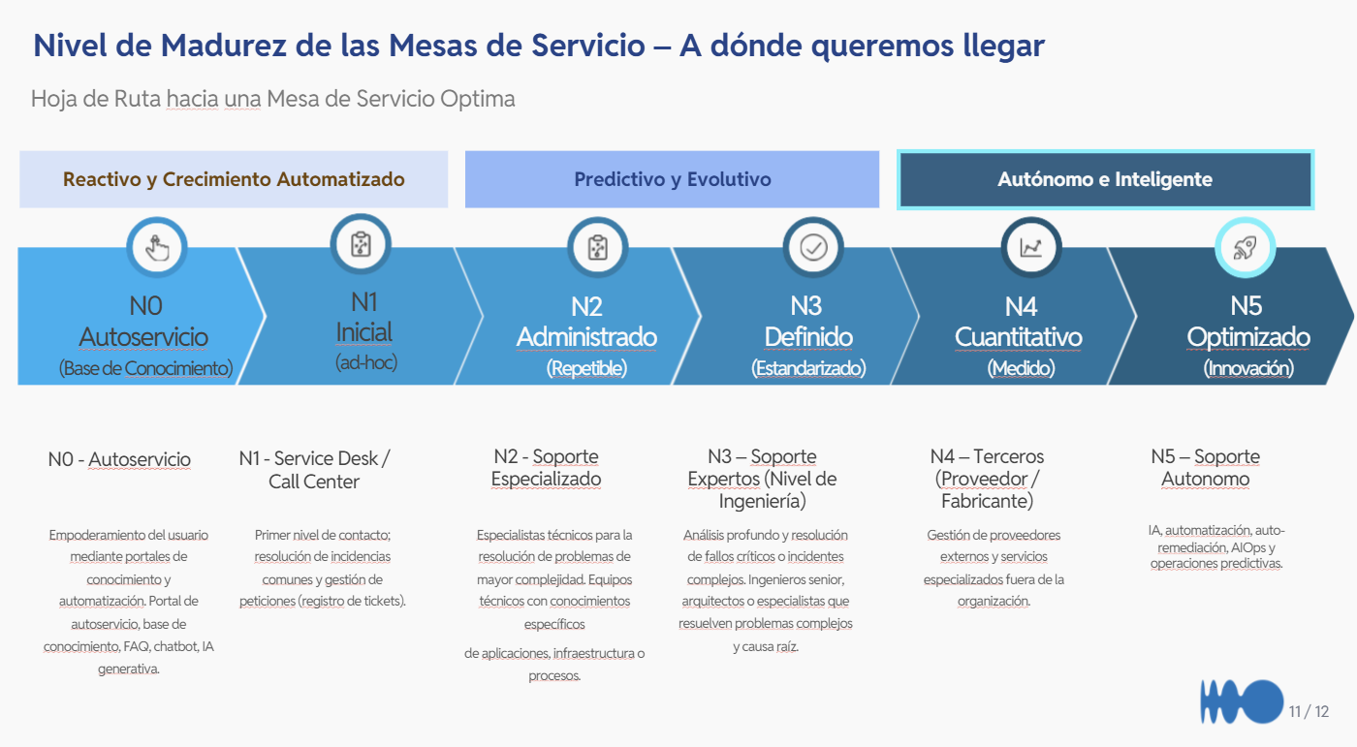
ESCALA DE MADUREZ — N0 a N5
NIVEL | NOMBRE | DESCRIPCIÓN
N0 | Reactivo / Sin estructura | No existe proceso formal. Todo es manual y reactivo. Sin CMDB ni catálogo.
N1 | Inicial / Ad hoc/ Operación reactiva | Procesos básicos documentados. Herramientas mínimas. Cumplimiento inconsistente.
N2 | Definido / Organización funcional | Procesos ITIL definidos y seguidos. Métricas básicas (SLA (Service Level Agreement), FCR (Fondo de Capital Riesgo)). Equipo estable.
N3 | Gestionado / Gestión por servicios | Métricas avanzadas. Automatización parcial. Gestión proactiva de problemas.
N4 | Optimizado / Gestión integrada | Autoservicio maduro. IA/ML básico. XLA (Experience Level Agreement) medidos. Mejora continua activa.
N5 | Innovador / Diferenciador | IA generativa, predicción, hiper-automatización. Referente del sector.

LEYENDA DE RESPUESTAS — PRÁCTICAS ITIL
RESPUESTA | SIGNIFICADO | COLOR | PUNTAJE
Sí | Cumplimiento completo y documentado | 1F7A4D | 1.0
Parcial | Cumplimiento parcial o en proceso | E07B26 | 0.5
No | No existe o no se cumple | C0392B | 0.0
N/A | No aplica a esta mesa | D9D9D9 | —

Dashboard
 | DASHBOARD — MESA DE SERVICIOS DE NUEVA GENERACIÓN |  |  |  |  |  | Fecha: 2026/07/03 Clasificación: Interna
 | Resumen consolidado · Julio 2026 · PersonalSoft

 | Versión: 1.0

RESUMEN POR MESA DE SERVICIOS — 12 MESAS
MESA | Nivel Madurez | Score Prácticas | FCR (%) | SLA (%) | NPS | FTEs | Dolores Activos | Prioridad Global | Estado
SURA Cotizadores | N2 | 52.9% | N/D | 70.0% | 0 | 8 | 13 | Media | En desarrollo
SURA Digital Venta | N2 | 55.9% | N/D | 74.0% | 0 | 2 | 13 | Media | En desarrollo
SURA Automatizacion | N2 | 61.8% | N/D | 98.0% | 0 | 6 | 11 | Baja | En desarrollo
SURA Canales Masivos | N2 | 58.8% | 0.0% | 72.0% | 0 | 1 | 13 | Media | En desarrollo
BCO COES Integracion | N1 | 73.5% | Pendiente revisar líderes técnicos | No aplica SLA- ANS del Banco y de COES | 0 | 7 | 10 | Baja | Fuerte
BCO COES Datos | #REF! | 73.5% | Pendiente revisar líderes técnicos | No aplica SLA- ANS del Banco y de COES | 0 | 7 | 10 | Baja | Fuerte
BCO Soporte | N1 | 73.5% | Pendiente revisar líderes técnicos | No aplica SLA- ANS del Banco y de COES | 0 | 13 | 9 | Baja | Fuerte
BCO COES Emma | N1 | 73.5% | 0.0% | No aplica SLA- ANS del Banco y de COES | 0 | 4 | 10 | Baja | Fuerte
BCO Emma Iseries | N1 | 73.5% | 0.0% | No aplica SLA- ANS del Banco y de COES | 0 | 1 | 2 | Baja | Fuerte
AES | N1 | 29.4% | 0.0% | 0.0% | 0 | 4 | 7 | Alta | Crítica
XM | N2 | 50.0% | 0.0% | 0.0% | 0 | 4 | 16 | Media | En desarrollo
MEDICARTE | 0 | 0 | 0 | 0 | 0 | 0 | 1 | Alta | Pendiente

ESTADÍSTICAS DE CONSOLIDADO
Promedio Score Prácticas ITIL: |  |  | 61.5%
Score Mínimo: |  |  | 29.4%
Score Máximo: |  |  | 73.5%
Total FTEs evaluados: |  |  | 57
Mesas evaluadas: |  |  | 11
Mesas pendientes / sin datos: |  |  | 0

SEMÁFORO DE MADUREZ — ESTADO POR MESA
MESA | Nivel | Descripción del Nivel | Score Prácticas | Fortaleza Identificada | Brecha Principal | Acción Recomendada Mesas de Nueva Generación
SURA Cotizadores | N2 | Definido | 52.9% | Base operativa existente | Estandarización y medición | Formalizar procesos, métricas y gobierno
SURA Digital Venta | N2 | Definido | 55.9% | Base operativa existente | Estandarización y medición | Formalizar procesos, métricas y gobierno
SURA Automatizacion | N2 | Definido | 61.8% | Base operativa existente | Estandarización y medición | Formalizar procesos, métricas y gobierno
SURA Canales Masivos | N2 | Definido | 58.8% | Base operativa existente | Estandarización y medición | Formalizar procesos, métricas y gobierno
BCO COES Integracion | N1 | Inicial / Ad hoc | 73.5% | Buenas prácticas ITIL consolidadas | Escalamiento a automatización | Escalar autoservicio, analítica e IA
BCO COES Datos | #REF! | #REF! | 73.5% | Buenas prácticas ITIL consolidadas | Escalamiento a automatización | Escalar autoservicio, analítica e IA
BCO Soporte | N1 | Inicial / Ad hoc | 73.5% | Buenas prácticas ITIL consolidadas | Escalamiento a automatización | Escalar autoservicio, analítica e IA
BCO COES Emma | N1 | Inicial / Ad hoc | 73.5% | Buenas prácticas ITIL consolidadas | Escalamiento a automatización | Escalar autoservicio, analítica e IA
BCO Emma Iseries | N1 | Inicial / Ad hoc | 73.5% | Buenas prácticas ITIL consolidadas | Escalamiento a automatización | Escalar autoservicio, analítica e IA
AES | N1 | Inicial / Ad hoc | 29.4% | Información o práctica incompleta | Bajo cumplimiento / datos pendientes | Completar levantamiento y priorizar quick wins
XM | N2 | Definido | 50.0% | Base operativa existente | Estandarización y medición | Formalizar procesos, métricas y gobierno

DOLORES ACTIVOS POR MESA — D1–D23 (✓=Sí · ~=Parcial)
DOLOR | SURA Cotiz. | SURA Venta D. | SURA Autom. | SURA Canales | BCO COES Int. | BCO Datos | BCO Soporte | BCO Emma | BCO Iseries | AES | XM | MEDICARTE | TOTAL
D1 | ~ | ~ | ~ | ~ | ~ | ~ |  | ~ |  |  | ~ |  | 4
D2 | ✓ | ✓ |  | ✓ |  |  | ~ |  |  |  |  |  | 3.5
D3 | ✓ | ✓ | ✓ | ✓ | ~ | ~ |  | ~ |  |  | ✓ |  | 6.5
D4 | ~ | ~ | ~ | ~ |  |  |  |  |  | ~ | ~ |  | 3
D5 |  |  |  |  |  |  |  |  |  |  |  |  | 0
D6 | ~ | ~ | ~ | ~ |  |  |  |  |  | ~ | ~ |  | 3
D7 | ~ | ✓ | ✓ | ~ |  |  | ~ |  |  |  | ✓ |  | 4.5
D8 | ~ | ~ | ~ | ~ | ~ | ~ | ~ | ~ |  |  | ✓ |  | 5
D9 | ✓ | ✓ | ✓ | ✓ | ~ | ~ | ~ | ~ |  | ~ | ~ |  | 7
D10 | ~ | ~ | ~ | ~ | ~ | ~ |  | ~ |  | ~ | ~ |  | 4.5
D11 | ~ | ~ | ~ | ~ |  |  | ~ |  |  | ✓ | ✓ |  | 4.5
D12 | ~ | ~ | ~ | ~ | ~ | ~ | ~ | ~ |  | ~ | ✓ |  | 5.5
D13 | ✓ | ✓ | ✓ | ✓ | ~ | ~ | ~ | ~ |  | ~ | ~ |  | 7
D14 | ~ | ~ |  | ✓ | ~ | ~ | ~ | ~ |  |  | ✓ |  | 5
D15 | ~ | ~ | ~ | ~ | ~ | ~ | ✓ | ~ |  |  | ~ |  | 5
D16 | ✓ | ✓ | ✓ | ✓ | ✓ | ✓ | ~ | ✓ |  | ✓ | ✓ |  | 9.5
D17 | ~ | ~ | ~ | ✓ | ~ | ~ | ~ | ~ |  | ✓ | ✓ |  | 6.5
D18 | ~ | ~ | ~ | ~ | ~ | ~ | ✓ | ~ |  |  | ✓ |  | 5.5
D19 | ✓ |  |  |  |  |  |  |  |  |  |  |  | 1
D20 | ✓ | ✓ | ✓ | ✓ | ✓ | ✓ | ~ | ✓ | ✓ | ✓ | ✓ | ✓ | 11.5
D21 |  |  |  |  | ~ | ~ | ~ | ~ |  |  | ✓ |  | 3
D22 |  |  |  |  | ~ | ~ |  | ~ |  |  | ✓ |  | 2.5
D23 |  |  |  |  | ✓ | ✓ | ✓ | ✓ | ✓ |  | ~ |  | 5.5

Madurez actual vs Meta N3
 | Madurez | Meta
SURA Cotizadores | 2 | 3
SURA Digital Venta | 2 | 3
SURA Automatizacion | 2 | 3
SURA Canales Masivos | 2 | 3
BCO COES Integracion | 1 | 3
BCO COES Datos | 0 | 3
BCO Soporte | 1 | 3
BCO COES Emma | 1 | 3
BCO Emma Iseries | 1 | 3
AES | 1 | 3
XM | 2 | 3
MEDICARTE | 0 | 3
Score global ITIL por mesa
 | Score Global
SURA Cotizadores | 52.9%
SURA Digital Venta | 55.9%
SURA Automatizacion | 61.8%
SURA Canales Masivos | 58.8%
BCO COES Integracion | 73.5%
BCO COES Datos | 73.5%
BCO Soporte | 73.5%
BCO COES Emma | 73.5%
BCO Emma Iseries | 73.5%
AES | 29.4%
XM | 50.0%
MEDICARTE | 0.0%

Dolores activos por mesa
 | Total dolores D1-D23
SURA Cotizadores | 13.0
SURA Digital Venta | 12.5
SURA Automatizacion | 11.0
SURA Canales Masivos | 13.0
BCO COES Integracion | 9.5
BCO COES Datos | 9.5
BCO Soporte | 9.0
BCO COES Emma | 9.5
BCO Emma Iseries | 2.0
AES | 7.0
XM | 16.0
MEDICARTE | 1.0
Benchmark vs promedio mesas
 | Benchmark Industria | Objetivo Gen Next | Promedio Mesas Actuales
FCR (%) | 75.0% | 85.0% | 68.0%
SLA Cumplimiento (%) | 95.0% | 98.0% | 80.6%
NPS | 4500.0% | 6500.0% | 0.0%
Rotación anual (%) | 15.0% | 8.0% | 0.0%
% Autoservicio | 20.0% | 40.0% | 1.3%
Costo/ticket (USD) | 1500.0% | 800.0% | 0.0%

COBERTURA PROMEDIO POR DIMENSIÓN

Cobertura promedio por dimensión / bloque
 | Promedio
① Identificación general | 114.5%
② Madurez (normalizada) | 27.3%
③ ITIL | 61.5%
④ KPIs FCR/SLA | 28.5%
④b Incidentes categorizados | 0.0%
⑤ XLA/DEX NPS | 0.0%
⑥ Dolores activos | 145.5%
⑦ Talento | 45.5%
⑧ Tecnología | 34.5%
⑨ Económico | 70.1%
⑩ Visión | 81.8%
⑪ Casos éxito | 10.0%

Graficas
 | ANÁLISIS VISUAL— MESA DE SERVICIOS DE NUEVA GENERACIÓN | Fecha: 2026/07/03 Clasificación: Interna
 | Dashboard de madurez · prácticas · dolores · industria vs benchmark · Gen Next

 | Versión: 1.0

GRÁFICAS POR BLOQUE DE EVALUACIÓN — 11 DIMENSIONES + ④b

① Identificación general — completitud
 | Completitud
SURA Cotizadores | 126.7%
SURA Digital Venta | 120.0%
SURA Automatizacion | 120.0%
SURA Canales Masivos | 120.0%
BCO COES Integracion | 100.0%
BCO COES Datos | 100.0%
BCO Soporte | 106.7%
BCO COES Emma | 100.0%
BCO Emma Iseries | 100.0%
AES | 133.3%
XM | 133.3%
MEDICARTE | 33.3%
② Nivel de madurez actual vs meta
 | Madurez | Meta N3
SURA Cotizadores | 2.0 | 3.0
SURA Digital Venta | 2.0 | 3.0
SURA Automatizacion | 2.0 | 3.0
SURA Canales Masivos | 2.0 | 3.0
BCO COES Integracion | 1.0 | 3.0
BCO COES Datos | 0.0 | 3.0
BCO Soporte | 1.0 | 3.0
BCO COES Emma | 1.0 | 3.0
BCO Emma Iseries | 1.0 | 3.0
AES | 1.0 | 3.0
XM | 2.0 | 3.0
MEDICARTE | 0.0 | 3.0

③ Prácticas ITIL — score global
 | Score ITIL
SURA Cotizadores | 52.9%
SURA Digital Venta | 55.9%
SURA Automatizacion | 61.8%
SURA Canales Masivos | 58.8%
BCO COES Integracion | 73.5%
BCO COES Datos | 73.5%
BCO Soporte | 73.5%
BCO COES Emma | 73.5%
BCO Emma Iseries | 73.5%
AES | 29.4%
XM | 50.0%
MEDICARTE | 0.0%
④ KPIs operativos — FCR y SLA
 | FCR | SLA
AES | 0.0% | 0.0%
XM | 0.0% | 0.0%
MEDICARTE | 0.0% | 68.0%

④b Incidentes categorizados
 | Tickets categorizados
BCO Emma Iseries | 0.0
AES | 0.0
XM | 0.0
MEDICARTE | 0.0
⑤ Experiencia usuario — NPS XLA/DEX
 | NPS
BCO COES Integracion | 0.0
BCO COES Datos | 0.0
BCO Soporte | 0.0
BCO COES Emma | 0.0
BCO Emma Iseries | 0.0
AES | 0.0
XM | 0.0
MEDICARTE | 0.0

⑥ Dolores críticos activos
 | Dolores activos D1–D23
SURA Cotizadores | 13
SURA Digital Venta | 12.5
SURA Automatizacion | 11
SURA Canales Masivos | 13
BCO COES Integracion | 9.5
BCO COES Datos | 9.5
BCO Soporte | 9
BCO COES Emma | 9.5
BCO Emma Iseries | 2
AES | 7
XM | 16
MEDICARTE | 1
⑦ Rotación y talento — completitud
 | Completitud
SURA Cotizadores | 37.5%
SURA Digital Venta | 37.5%
SURA Automatizacion | 37.5%
SURA Canales Masivos | 37.5%
BCO COES Integracion | 62.5%
BCO COES Datos | 75.0%
BCO Soporte | 75.0%
BCO COES Emma | 75.0%
BCO Emma Iseries | 0.0%
AES | 12.5%
XM | 50.0%
MEDICARTE | 0.0%

⑧ Tecnología y herramientas registradas
 | Herramientas registradas
SURA Cotizadores | 3.0
SURA Digital Venta | 3.0
SURA Automatizacion | 5.0
SURA Canales Masivos | 4.0
BCO COES Integracion | 3.0
BCO COES Datos | 3.0
BCO Soporte | 4.0
BCO COES Emma | 3.0
BCO Emma Iseries | 1.0
AES | 2.0
XM | 7.0
MEDICARTE | 0.0
⑨ Modelo económico — completitud
 | Completitud
SURA Cotizadores | 85.7%
SURA Digital Venta | 85.7%
SURA Automatizacion | 85.7%
SURA Canales Masivos | 85.7%
BCO COES Integracion | 42.9%
BCO COES Datos | 100.0%
BCO Soporte | 100.0%
BCO COES Emma | 100.0%
BCO Emma Iseries | 0.0%
AES | 42.9%
XM | 42.9%
MEDICARTE | 0.0%

⑩ Visión nuevo servicio — completitud
 | Completitud
SURA Cotizadores | 88.9%
SURA Digital Venta | 88.9%
SURA Automatizacion | 88.9%
SURA Canales Masivos | 88.9%
BCO COES Integracion | 100.0%
BCO COES Datos | 100.0%
BCO Soporte | 88.9%
BCO COES Emma | 100.0%
BCO Emma Iseries | 11.1%
AES | 55.6%
XM | 88.9%
MEDICARTE | 11.1%
⑪ Casos de éxito — completitud
 | Completitud
SURA Cotizadores | 10.0%
SURA Digital Venta | 10.0%
SURA Automatizacion | 10.0%
SURA Canales Masivos | 10.0%
BCO COES Integracion | 10.0%
BCO COES Datos | 10.0%
BCO Soporte | 10.0%
BCO COES Emma | 10.0%
BCO Emma Iseries | 10.0%
AES | 10.0%
XM | 10.0%
MEDICARTE | 10.0%

Analisis de FTE, Tickets, MTTR
ANÁLISIS FTE, TICKETS Y MTTR — MESAS ACTUALES (JULIO 2026)
Costo/ticket USD = (FTE × 160 h/mes × $88.000 COP) ÷ tickets/mes ÷ TRM $4.200 · Réplica de la tabla de la PPT (Metodología de Cálculo) · Fuente: Levantamiento interno PS Julio 2026

PARÁMETROS
Horas/mes por FTE | 160
Costo hora FTE (COP) | $88,000
TRM (COP/USD) | 4,200
Benchmark industria N1-N2 (USD/ticket) | $35
Meta Gen Next N3 (USD/ticket) | $15

Mesa | Cliente | Nivel | FTE | Tickets/mes | Tickets/FTE | Capacidad h/mes | MTTR (h) | SLA % | Costo mes (COP) | Costo/ticket (COP) | Costo/ticket (USD) | vs Industria $35
SURA Cotizadores | SURA | N2 | 8 | 668 | 83.5 | 1,280 | 24.6 | 70% | $112,640,000 | $168,623 | $40 | $5
SURA Venta Digital | SURA | N2 | 2 | 174 | 87.0 | 320 | 12.4 | 74% | $28,160,000 | $161,839 | $39 | $4
SURA Automatización | SURA | N2 | 6 | 512 | 85.3 | 960 | 3.0 | 98% | $84,480,000 | $165,000 | $39 | $4
SURA Canales Masivos | SURA | N2 | 1 | 171 | 171.0 | 160 | 17.9 | 72% | $14,080,000 | $82,339 | $20 | -$15
XM Apps Críticas | XM | N2-N3 | 4 | 90 | 22.5 | 640 | N/D | N/D | $56,320,000 | $625,778 | $149 | $114
AES Soporte IT/OT | AES | N1 | 4 | N/D | N/D | 640 | N/D | N/D | $56,320,000 | N/D | N/D | N/D
BCO COES Integración | Bancolombia | N1 | 7 | 700–3.000* | 80–250* | 1,120 | 0,5–3* | ANS Banco | $98,560,000 | N/D | N/D | N/D
BCO COES Datos | Bancolombia | N1 | 7 | 700–3.000* | 80–250* | 1,120 | 0,5–3* | ANS Banco | $98,560,000 | N/D | N/D | N/D
BCO COES Soporte | Bancolombia | N1 | 13 | 700–3.000* | 80–250* | 2,080 | 0,5–3* | ANS Banco | $183,040,000 | N/D | N/D | N/D
BCO COES Emma | Bancolombia | N1 | 4 | 700–3.000* | 80–250* | 640 | 0,5–3* | ANS Banco | $56,320,000 | N/D | N/D | N/D
BCO Emma iSeries | Bancolombia | N1 | 1 | 700–3.000* | 80–250* | 160 | 0,5–3* | ANS Banco | $14,080,000 | N/D | N/D | N/D
MEDICARTE (empalme)** | Medicarte | N1 | 12 | N/D | N/D | 1,920 | 0.6 | 89% | $168,960,000 | N/D | N/D | N/D

TOTAL SURA (4 mesas) | SURA | N2 | 17 | 1,525 | 89.7 | 2,720 | 14.5 | 78% | $239,360,000 | $156,957 | $37 | $2
TOTAL BANCOLOMBIA (5 COES) | Bancolombia | N1 | 32 | 3.500–15.000* | 80–250* | 5,120 | 0,5–3* | ANS Banco | $450,560,000 | N/D | N/D | N/D
TOTAL 11 MESAS EVALUADAS | — | — | 57 | — | — | 9,120 | — | — | $802,560,000 | — | — | —

* Bancolombia: rangos reportados por la líder (hoja "Metricas bancolombia"); sin registro exacto de tickets/MTTR por mesa — costo/ticket no calculable. Estimado global: $451M COP/mes ÷ 3.500–15.000 tix → USD $7–$31/ticket.
** MEDICARTE: datos preliminares (en empalme), no evaluada formalmente en Julio 2026. Valores SURA vinculados por fórmula a la hoja "Metricas Sura" (validación directa).

MTTR VS BENCHMARKS (h) — datos de la gráfica |  |  |  |  | TICKETS POR MESA — datos de la gráfica (BCO como rango)
SURA Cotizadores | 24.6 | ← H12 de la tabla (='Metricas Sura'!B7) |  |  | Mesa | Registro | Base rango | Ancho rango
SURA Canales Masivos | 17.9 | ← H15 de la tabla (='Metricas Sura'!E7) |  |  | SURA Cotizadores | 668
SURA Venta Digital | 12.4 | ← H13 de la tabla (='Metricas Sura'!C7) |  |  | SURA Venta Digital | 174
Industria promedio | 8.9 | Benchmark MetricNet/HDI |  |  | SURA Automatización | 512
World-Class | 4.0 | Benchmark world-class MetricNet/HDI |  |  | SURA Canales Masivos | 171
SURA Automatización | 3.0 | ← H14 de la tabla (='Metricas Sura'!D7) |  |  | XM Apps Críticas | 90
BCO 5 COES (máx. rango) | 3.0 | Máximo del rango 0,5–3h reportado (hoja "Metricas bancolombia") |  |  | BCO COES Integración |  | 700 | 2,300
MEDICARTE (preliminar) | 0.6 | ← H23 de la tabla (dato preliminar) |  |  | BCO COES Datos |  | 700 | 2,300
Benchmarks: MetricNet/HDI (industria 8.85h · world-class <4h) · BCO: máximo del rango 0,5–3h |  |  |  |  | BCO COES Soporte |  | 700 | 2,300
 |  |  |  |  | BCO COES Emma |  | 700 | 2,300
 |  |  |  |  | BCO Emma iSeries |  | 700 | 2,300
COSTO USD/TICKET — datos de la gráfica |  |  |  |  | BCO: sin registro exacto por mesa; se grafica el rango 700–3.000 tickets/mesa/mes (hoja "Metricas bancolombia"). Barra = desde 700 hasta 3.000.
XM Apps Críticas | $149 | ← L16 de la tabla: (4 FTE×160h×$88.000)÷90 tix÷TRM
SURA Cotizadores | $40 | ← L12 de la tabla
SURA Automatización | $39 | ← L14 de la tabla
SURA Venta Digital | $39 | ← L13 de la tabla
Industria N1-N2 | $35 | ← B8 (parámetro benchmark)
SURA Canales Masivos | $20 | ← L15 de la tabla
Meta Gen Next N3 | $15 | ← B9 (parámetro meta N3)

FTE POR CLIENTE — datos de la gráfica
Bancolombia | 32 | =SUM(D18:D22) de la tabla
SURA | 17 | =SUM(D12:D15) de la tabla
XM | 4 | =D16 de la tabla
AES | 4 | =D17 de la tabla

MAPA DE DOLORES CRÍTICOS — MESAS AFECTADAS (11 mesas · ● confirmado · ◐ parcial)
Conteo por dolor a partir del mapa de la PPT (slide "Mapa de Dolores Críticos"), agrupado por categoría.

Categoría | Dolor | Etiqueta (gráfica) | Confirmado (●) | Parcial (◐) | Total afectadas
Gobierno | Sin RACI ni roles definidos | Gobierno — Sin RACI ni roles definidos | 11 | 0 | 11
Gobierno | Sin gobierno — sin ANS formales | Gobierno — Sin gobierno — sin ANS formales | 7 | 4 | 11
Gobierno | Catálogo de servicios desactualizado | Gobierno — Catálogo de servicios desactualizado | 0 | 11 | 11
Operación | Postura 100% reactiva | Operación — Postura 100% reactiva | 9 | 2 | 11
Operación | Sin autoservicio — todo por call | Operación — Sin autoservicio — todo por call | 11 | 0 | 11
Operación | Scope creep — alcance no controlado | Operación — Scope creep — alcance no controlado | 4 | 7 | 11
Operación | SLAs incumplidos / penalizaciones | Operación — SLAs incumplidos / penalizaciones | 3 | 0 | 3
Métricas | Sin métricas ni KPIs | Métricas — Sin métricas ni KPIs | 8 | 3 | 11
Métricas | Sin dashboard ejecutivo | Métricas — Sin dashboard ejecutivo | 3 | 7 | 10
Talento | Rotación — pérdida de conocimiento | Talento — Rotación — pérdida de conocimiento | 0 | 11 | 11
Talento | Asignación sin modelo de demanda | Talento — Asignación sin modelo de demanda | 11 | 0 | 11
Talento | Penalización de la eficiencia | Talento — Penalización de la eficiencia | 2 | 8 | 10
Comercial | Brechas vendido vs ejecutado | Comercial — Brechas vendido vs ejecutado | 11 | 0 | 11
Comercial | Sin KEDB — gestión informal | Comercial — Sin KEDB — gestión informal | 1 | 0 | 1
Comercial | Herramientas fragmentadas | Comercial — Herramientas fragmentadas | 1 | 10 | 11

Mapa de Dolores — Mesas Afectadas por Categoría (11 mesas)

COSTO USD/TICKET — XM Y BANCOLOMBIA VS INDUSTRIA (réplica del slide nuevo de la PPT)
Concepto | USD/ticket | Cálculo / origen
XM Apps Críticas | $149 | ← L16: (4 FTE × 160h × $88.000) ÷ 90 tickets ÷ TRM $4.200
Industria N1-N2 (Benchmark) | $35 | ← B8 (benchmark Gartner/Giva/Freshservice)
Bancolombia — estimado MÁXIMO | $31 | Costo mes BCO $450,6M (J26) ÷ 3.500 tix (700 × 5 COES, piso del rango) ÷ TRM
Bancolombia — estimado MÍNIMO | $7 | Costo mes BCO $450,6M (J26) ÷ 15.000 tix (3.000 × 5 COES, techo del rango) ÷ TRM
Meta Gen Next N3 | $15 | ← B9 (parámetro meta N3)
Bancolombia no reporta tickets formales por mesa; el estimado usa el rango 700–3.000 tickets/mesa/mes de la hoja "Metricas bancolombia". A más tickets reales, menor costo/ticket.

ORIGEN DE DATOS DE CADA GRÁFICA
Gráfica | Rango de datos | Cómo se calcula / de dónde sale
FTE por Mesa | D12:D22 | SURA por fórmula desde 'Metricas Sura' fila 13 (8/2/6/1); XM, AES y BCO del levantamiento por mesa (4/4 y 7/7/13/4/1). Total 57 FTE.
Tickets por Mesa al Mes | F35:I44 | Bloque F34:I45: SURA/XM con registro (=E12:E16); BCO como rango flotante 700–3.000 (base 700 invisible + ancho 2.300).
MTTR vs Benchmarks | A34:B41 | SURA = columna H de la tabla ← 'Metricas Sura' fila 7; Industria 8,85h y World-Class 4h (MetricNet/HDI); BCO = máximo del rango 0,5–3h; MEDICARTE 0,55h preliminar.
Costo USD por Ticket | A46:B52 | Columna L de la tabla: (FTE × B5 × B6) ÷ tickets ÷ B7; Industria = B8; Meta N3 = B9.
FTE por Cliente (pie) | A56:B59 | Sumas de la columna D: BCO =SUM(D18:D22)=32, SURA =SUM(D12:D15)=17, XM =D16=4, AES =D17=4.
XM y Bancolombia vs Industria | A110:B114 | XM = L16; BCO estimado = J26 ÷ (3.500 a 15.000 tickets) ÷ TRM → $7–$31; Industria/Meta = B8/B9.
Mapa de Dolores | C66:E80 | Conteo de ● (confirmado) y ◐ (parcial) por dolor sobre las 11 mesas del mapa de la PPT, agrupado por categoría.

FTE por Mesa (57 FTE totales)
Tickets por Mesa al Mes (BCO: rango 700–3.000)
SURA Cotizadores | 668
SURA Venta Digital | 174
SURA Automatización | 512
SURA Canales Masivos | 171
XM Apps Críticas | 90
BCO COES Integración |  | 700 | 2300
BCO COES Datos |  | 700 | 2300
BCO COES Soporte |  | 700 | 2300
BCO COES Emma |  | 700 | 2300
BCO Emma iSeries |  | 700 | 2300

MTTR por Mesa (h) vs Benchmarks
Costo USD por Ticket vs Industria

Distribución de Capacidad — FTE por Cliente (57 FTE)
Costo USD/Ticket — XM y Bancolombia vs Industria

Automatizaciones
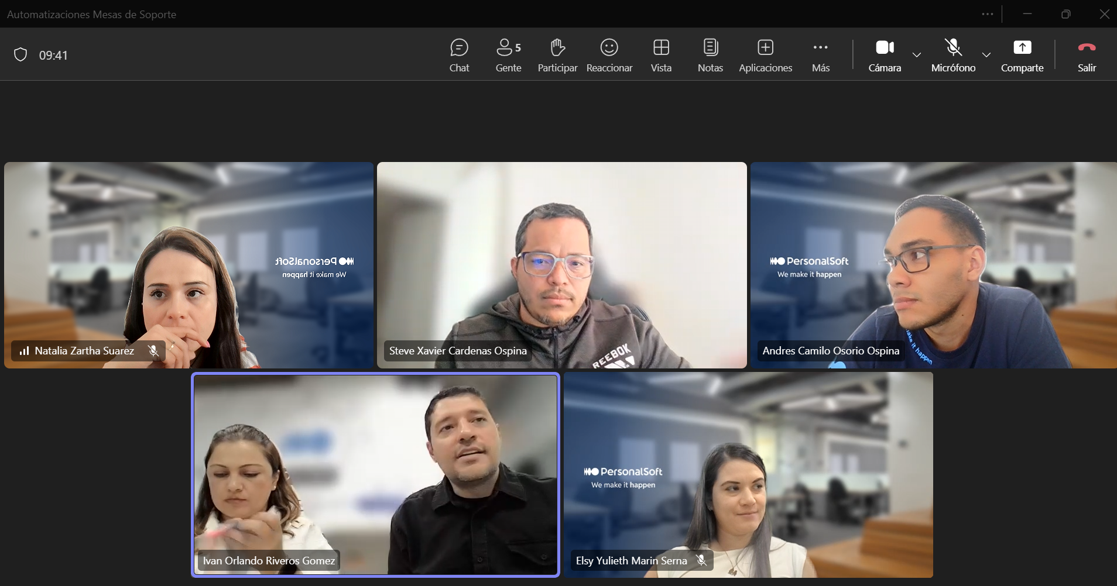
Framework de mesas de servicio |  | Carga administrativa*
Lider: Ivan Oralndo Riveros Gomez
Process automation, donde estan las mesas de servicios (procesos más operativos). Camilo Osorio y Steve Cardenas
Cliente | Herramientas | Piloto / Oportunidad de automatizar | Medir
Un ejercicio con NEQUI | N8N | Proxima semana 14 de Junio 2026 | Tiempos de resolucion de los casos, mejorar el triach* | Dashboard. En un solo panel ver el estado delosproyectos, projects manager, esrvices managers. Estados de los flujos operacionales
SURA (Con sura somos N2) |  | Generación de PDFs |  | Identificar que otros procesos se pueden optimizar, los procesos de la mesa y procesos administrativos.
 |  | Para el registro de recargos y horas extras
SURA — Cotizadores |  | Autoservicio/portal N0 para incidentes recurrentes (hoy todo entra por call) y dashboard de SLA/backlog
SURA — Venta Digital |  | Dashboard ejecutivo automatizado y monitoreo proactivo del portal de venta
SURA — Automatización |  | Deflection N0 y clasificación/triaje automático de tickets (base Power Automate/PowerApps ya operando)
SURA — Canales Masivos |  | Automatizar campañas de renovaciones/cancelaciones masivas y alertas de backlog (contingencia: 1 solo FTE)
XM |  | Registro automático de recargos y horas extras · tableros en tiempo real · observabilidad/AIOps de los 14 componentes
AES |  | Implementar ITSM con métricas y reportes automáticos (hoy sin KPIs, sin SLA documentado)
Bancolombia — 5 COES |  | Automatizar recargos y horas extras, informes mensuales y tableros ejecutivos (identificado en levantamiento COES)
Bancolombia |  | Replicar el "Top tendencia" (predicción de comportamiento inusual) hacia las demás mesas de PS
Todas las mesas |  | KEDB / gestión de conocimiento asistida por IA y reportería consolidada para la operación de PersonalSoft

SURA Digital Venta
LEVANTAMIENTO DE MESA DE SERVICIOS — SURA VENTA DIGITAL
⚠ DATOS DE EJEMPLO — Diligenciar con información real de la mesa |  |  |  |  |  | ESCALA DE MADUREZ — N0 a N5
① IDENTIFICACIÓN GENERAL DE LA MESA |  |  |  |  |  | NIVEL | NOMBRE | DESCRIPCIÓN
Cliente: | SURA |  |  |  |  | N0 | Reactivo / Sin estructura | No existe proceso formal. Todo es manual y reactivo. Sin CMDB ni catálogo.
Negocio del cliente: | Soporte a canal digital de venta y análisis de causa raíz. |  |  |  |  | N1 | Inicial / Ad hoc/ Operación reactiva | Procesos básicos documentados. Herramientas mínimas. Cumplimiento inconsistente.
Nombre de la Mesa: | Digital Venta |  |  |  |  | N2 | Definido / Organización funcional | Procesos ITIL definidos y seguidos. Métricas básicas (SLA (Service Level Agreement), FCR (Fondo de Capital Riesgo)). Equipo estable.
Líder / Coordinador: | Elsy Yulieth Marin Serna |  |  |  |  | N3 | Gestionado / Gestión por servicios | Métricas avanzadas. Automatización parcial. Gestión proactiva de problemas.
Fecha del Levantamiento: | 2026-07-08 |  |  |  |  | N4 | Optimizado / Gestión integrada | Autoservicio maduro. IA/ML básico. XLA (Experience Level Agreement) medidos. Mejora continua activa.
Ubicación / Modalidad: | Virtual
N° de Agentes (FTE) (cantidad de personas): | 2 |  |  |  |  | Función | Misión Principal | Alcance
Modelo de Contrato: | Staffing |  |  |  |  | Call Center | Manejar grandes volúmenes de llamadas; filtrar y derivar | Punto de contacto y distribución estructurada
Nivel Madurez Actual: | N2 | (N0 Reactivo → N5 Innovador) |  |  |  | Help Desk | Coordinación para la restauración del servicio; "arreglar cosas" | Infraestructura, herramientas de seguimiento, base de conocimiento
Modelo de Operación | Service Desk + Problem Management |  |  |  |  | Service Desk | Servicio integral: incidentes, solicitudes, consultas, altas/bajas/cambios | Alcance configurable; representa al usuario dentro de TI
(Tercero) Empresa de soporte al cliente
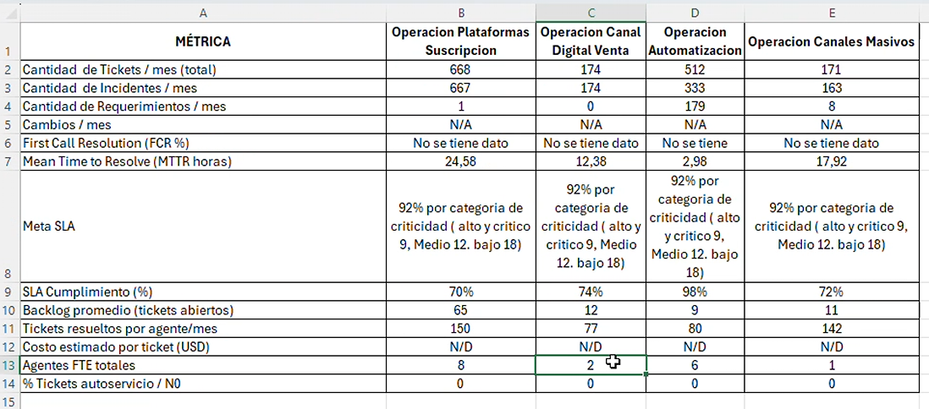
En que otro Niveles tenemos presencia: | No Aplica
En que paises tenemos presencia: | Colombia y Panamá
Que hacemos en el cliente: | Atención de incidentes del canal digital de venta; operación con bajo FTE y métricas de SLA/MTTR en BMC.
Tiempo de la Mesa de Servicio | 7 meses
Finalización: | Agosto con posible renovación hasta diciembre
Renovación: | Propuesta con mirada de optimización; Compañía de Conexión / negociación comercial.
Equipos de infraestructura:
Video: | Hablemos Mesas Sura-20260708_090044-Grabación de la reunión.mp4
Transcript: | Natalia Zartha Suarez 0 30:03 Natalia Zartha Suarez 0 minutos 3 segundos Esto es un gusto conocerte. E Elsy Yulieth Marin Serna 0 50:05 Elsy Yulieth Marin Serna 0 minutos 5 segundos Súper bien, gracias a Dios también un placer. Ya había escuchado tu nombre, pero no había visto tu rostro. Natalia Zartha Suarez 0 70:07 Natalia Zartha Suarez 0 minutos 7 segundos bueno. Natalia Zartha Suarez 0 minutos 11 segundos Ah, bueno, súper. Muchísimas gracias por este espacio. Si quieres arrancamos para aprovechar el tiempito. Joan y Joan están invitados, pero pues igual la idea es como que que conversemos. Yo en este momento, pues entré hace como dos semanitas en la compañía, estoy trabajando en el equipo de de Joan. E Elsy Yulieth Marin Serna 0 180:18 Elsy Yulieth Marin Serna 0 minutos 18 segundos De una. Elsy Yulieth Marin Serna 0 minutos 28 segundos And. Natalia Zartha Suarez 0 300:30 Natalia Zartha Suarez 0 minutos 30 segundos Y estoy comenzando con el diseño de las mesas de de servicio como un servicio estandarizado. Entonces estamos haciendo la la tarea de reunirnos con cada mesa. Joan me pues me me estaba colaborando con con la citación de estos para recoger como toda la información, todo el feedback, las lecciones aprendidas que ustedes tengan. O sea, cómo podemos mejorar esas mesas para que este servicio estandarizado. Pues. E Elsy Yulieth Marin Serna 0 360:36 Elsy Yulieth Marin Serna 0 minutos 36 segundos Okay. Elsy Yulieth Marin Serna 0 minutos 52 segundos Y. Natalia Zartha Suarez 0 minutos 55 segundos0:55 Natalia Zartha Suarez 0 minutos 55 segundos sea mejor cierto entonces creo que él dejó unas pregunticas por aquí en el chat igual si si tú las tienes bien sino también porque pues podemos hacerlas como como mirando listo Ah súper Natalia Zartha Suarez 58 minutos 22 segundos58:22 Natalia Zartha Suarez 58 minutos 22 segundos Sí. E Elsy Yulieth Marin Serna 58 minutos 25 segundos58:25 Elsy Yulieth Marin Serna 58
# Applicaciones | 3
Comercial: | Adriana Montez
Roles:
Automatizaciones:

③ EVALUACIÓN DE PRÁCTICAS ITIL v4 — 4 DIMENSIONES
# | PRÁCTICA | ¿Se cumple? | Observaciones / Evidencia | Prioridad Mejora
D1 — Organización y Personas
1.1 | Gestión de la Fuerza Laboral: Headcount, perfiles, competencias | Parcial | Headcount identificado por operación y líder definida (Elsy). | Media
1.2 | Gestión del Conocimiento: KB (Knowledge Base), documentación, onboarding | Parcial | Existe operación en BMC, pero se requiere reforzar documentación, KB y transferencia de conocimiento por niveles. | Alta
1.3 | Gestión del Talento: Rotación, desarrollo, retención | No | Se requiere validar retención/rotación por operación; hay dependencia de conocimiento del equipo. | Media
1.4 | Gestión del Desempeño: Metas individuales, feedback, KPIs de agente | Parcial | Hay métricas operativas por mesa (tickets, SLA, MTTR, backlog), pero no se evidencian KPIs individuales por agente. | Media
1.5 | Cultura de Servicio: Orientación al usuario, empatía, NPS (Net Promoter Score) interno | Parcial | Servicio sensible al usuario/negocio; falta medición formal de experiencia (NPS/CSAT). | Media

D2 — Información y Tecnología
2.1 | Gestión de Incidentes: Proceso, tiempos, escalamiento | Sí | Gestión de incidentes en BMC con volumetría mensual disponible. | Media
2.2 | Gestión de Requerimientos: Catálogo de servicios, flujos | Sí | Gestión de requerimientos en BMC con volumetría mensual disponible. | Media
2.3 | Gestión de Problemas: RCA (Análisis de Causa Raíz ), errores conocidos, KEDB (Known Error Database) | Sí | Hay atención de causa raíz / nivel 3, pero se requiere formalizar RCA/KEDB y criterios de escalamiento. | Alta
2.4 | Gestión de Cambios: CAB (Change Advisory Board), RFC (Solicitud de Cambio), ventanas de mantenimiento | Parcial | Se observan procesos operativos y cierres, pero no se confirma gestión formal de cambios/CAB/RFC. | Media
2.5 | Gestión de la Configuración: CMDB (Configuration Management Database), assets, CIs (Elementos de Configuración) | No |  | Media
2.6 | Monitoreo y Eventos: Alertas, observabilidad, integración | No |  | Media
2.7 | Mesa de Servicio (Service Desk): Canal único, autoservicio, chatbot | Parcial | BMC centraliza ticketing, pero no se evidencia autoservicio/chatbot ni canal único maduro. | Alta

D3 — Socios y Proveedores
3.1 | Gestión de Proveedores: SLAs (Acuerdo de nivel de servicio) tercerizados, contratos, evaluación | Sí | Proveedor/cliente gestionado mediante operación SURA y herramienta BMC. | Media
3.2 | Gestión de Niveles de Servicio: SLA, OLA (Acuerdo de nivel de operación), XLA (Acuerdo de nivel de experiencia) definidos y medidos | Sí | Hay meta SLA y medición de cumplimiento; no se evidencian OLA/XLA. | Alta
3.3 | Gestión de Capacidad y Disponibilidad: Picos, contingencia | Parcial | Hay métricas de volumen, backlog y FTE; se requiere capacidad formal por picos/cierres. | Alta

D4 — Flujos de Valor y Mejora
4.1 | Mejora Continua: Ciclos PDCA (Planificar, Hacer, Comprobar y Actuar), retros, backlogs de mejora | Parcial | Se identifican oportunidades de mejora con Kanban/Power App y optimización del seguimiento. | Alta
4.2 | Medición y Reporte: Dashboards, informes ejecutivos, tendencias | Parcial | Existen métricas base; falta visibilidad ejecutiva/tablero consolidado y trazabilidad de tareas no registradas. | Alta

SCORE GENERAL DE PRÁCTICAS ITIL: |  | 9.5 | 55.9%

④ VOLUMETRÍA Y KPIs OPERATIVOS
MÉTRICA | Valor Actual | Meta / SLA | Tendencia | Comentario
Cantidad de Tickets / mes (total) | 174 |  | Volumen variable; SLA mejora hacia junio, pero promedio bajo meta.
Tipo de Tickets
Cual es el esquema de escalamiento
Cantidad de Incidentes / mes | 174 |  | Volumen variable; SLA mejora hacia junio, pero promedio bajo meta.
Cantidad de Requerimientos / mes | 0 |  | Volumen variable; SLA mejora hacia junio, pero promedio bajo meta.
Cantidad de Cambios / mes | N/A | N/A | Volumen variable; SLA mejora hacia junio, pero promedio bajo meta.
First Call Resolution (FCR %) | N/D | N/D | Volumen variable; SLA mejora hacia junio, pero promedio bajo meta.
Mean Time to Resolve (MTTR horas) | 1238% | 92% por categoría de criticidad: alto/crítico 9h, medio 12h, bajo 18h | Volumen variable; SLA mejora hacia junio, pero promedio bajo meta.
SLA Cumplimiento (%) | 74% | 92% | Volumen variable; SLA mejora hacia junio, pero promedio bajo meta.
Backlog promedio (tickets abiertos) | 12 |  | Volumen variable; SLA mejora hacia junio, pero promedio bajo meta.
Tickets resueltos por agente/mes | 77 |  | Volumen variable; SLA mejora hacia junio, pero promedio bajo meta.
Costo estimado por ticket (USD) | N/D | N/D | Volumen variable; SLA mejora hacia junio, pero promedio bajo meta.
Agentes FTE totales | 200% |  | Volumen variable; SLA mejora hacia junio, pero promedio bajo meta.
% Tickets autoservicio / N0 | 0% | 0% | Volumen variable; SLA mejora hacia junio, pero promedio bajo meta.

④b DISTRIBUCIÓN DE INCIDENTES POR CATEGORÍA
Si el service desk del cliente les permite cateogorizarse asi
CATEGORÍA | Tickets/mes | % del Total | Tiempo Prom. Resolución (h) | Observaciones
Accesos / Permisos
Red / Conectividad
Aplicaciones de negocio | 174 | 100% | 12.38 | Canal digital de venta; 174 tickets/mes promedio.
Hardware / Equipos
Correo / Office 365
ERP (Enterprise resource planning) / SAP (System Applications and Products in Data Processing)
Seguridad / Ciberseguridad
Otra categoría

⑤ EXPERIENCIA DEL USUARIO — XLA (Acuerdos de Nivel de Experiencia) / DEX (Experiencia Digital del Empleado)
INDICADOR XLA | Valor Actual | Meta | Método de Medición | Observaciones
NPS (Net Promoter Score) de la mesa
CSAT (Satisfacción del cliente) — escala 1-5
CES (Customer Effort Score)
Encuestas post-ticket (tasa de respuesta %)
Percepción de calidad (top 3 palabras del usuario)
Cantidad de Quejas escaladas / mes
Tiempo promedio de espera en canal (minutos)

⑥ DOLORES CRÍTICOS DE LA MESA (D1–D21)
DOLOR | ¿Existe? | Descripción / Evidencia | Impacto (1-5) | Criticidad | Iniciativa sugerida
D1 | Parcial | Rotación excesiva de personal: pérdida de conocimiento | 3 | Media | Documentar conocimiento crítico y plan de respaldo por operación.
D2 | Sí | SLAs incumplidos / penalizaciones contractuales | 4 | Alta | Plan de mejora SLA por criticidad y seguimiento semanal.
D3 | Sí | Ausencia de autoservicio: todo llega por call/correo | 4 | Alta | Diseñar autoservicio/N0 para consultas repetitivas y solicitudes estándar.
D4 | Parcial | Herramientas fragmentadas / sin integración | 3 | Media | Integrar BMC con tablero/Kanban y trazabilidad operativa.
D5 | No | Baja satisfacción del usuario (NPS < 30) | 2 | Baja | Levantar NPS/CSAT para confirmar percepción del usuario.
D6 | Parcial | Escalamientos excesivos a N2/N3 | 3 | Media | Definir matriz clara N1/N2/N3 y criterios de raízal/desarrollo.
D7 | Sí | Falta de visibilidad en tiempo real (sin dashboard) | 3 | Media | Crear tablero de seguimiento operativo y visibilidad de backlog/SLA.
D8 | Parcial | Reportes manuales: no hay visibilidad ejecutiva en tiempo real | 3 | Media | Automatizar reportes con BMC/Power App/BI.
D9 | Sí | Expansión del alcance no controlado: solicitudes fuera del alcance de la mesa de servicio (no delimitado) | 3 | Media | Registrar solicitudes adicionales y delimitar alcance por canal/mesa.
D10 | Parcial | Escalamiento inefiiente y cuellos de botella: El modelo de N1/N2/N3 genera rebotes de tickets aumentado el MTTR (tiempo medio de resolución | 3 | Media | Estandarizar escalamiento y tiempos por nivel.
D11 | Parcial | Postura 100% reactiva | 3 | Media | Pasar de atención reactiva a gestión por métricas y mejora continua.
D12 | Parcial | Falta de gobierno claro | 3 | Media | Definir gobierno operativo, RACI, comités y responsables.
D13 | Sí | No hay roles definidos claros | 4 | Alta | Aclarar responsabilidades N1/N2/N3 y límites de cada mesa.
D14 | Parcial | Penalización de la eficiencia | 3 | Media | Revisar productividad, backlog y distribución de carga por FTE.
D15 | Parcial | Catalogo desactualizado | 3 | Media | Actualizar catálogo de servicios, alcance y exclusiones.
D16 | Sí | Brechas en la venta del servicio desde comercial. Volumetria del servicio | 4 | Alta | Alinear comercial/operación con niveles, alcance y capacidad real.
D17 | Parcial | Ausencia y desalineación de metricas | 3 | Media | Completar FCR, XLA/NPS y trazabilidad de tareas no registradas.
D18 | Parcial | Reskilling - Upskilling constante del staff | 3 | Media | Plan de reskilling en BMC, operación por niveles, Power Apps/Kanban y automatización.
D20 | Sí | Asignación de personal a las mesas y Niveles basada en criterio experto, sin modelo de demanda. No hay como dimensionarlo |  |  | Se hace a juicio de expero de la emrpesa
D21 |  | No se estimo bien la dispobilidad del equipo ejemplo cuando es (7x24); y las personas no conocen de todas las tecnologias
D22 |  | Sin una buena dimensión del equipo (no x tecnologia, para calcular los recursos...y si la persona que esta disponible no sabe la tecnologia?). Las horas se quedaron cortas y las personas tambien por mesa de servicio
D23 |  | Recargo por trabajador los dia de la semans, es un trabajo que se hace manual que no esta automatrizado

⑦ ROTACIÓN Y TALENTO
ASPECTO | Detalle / Valor | Comentario
Tasa de rotación anual (%): | Validar rotación anual por operación. | Dato de rotación no incluido en métricas; requiere confirmación.
Perfiles más críticos / difíciles de reemplazar: | Soporte aplicativo y análisis de causa raíz. | Perfil crítico por conocimiento de negocio y operación específica.
Tiempo promedio de onboarding (días): |  | Requiere levantamiento de onboarding.
¿Existe plan de carrera para agentes?: |  | Requiere validación con líder.
Clima laboral: percepción del equipo (1-5): |  | No hay medición de clima en los insumos.
Herramienta de formación / capacitación usada: | BMC / acompañamiento interno / prácticas ágiles sugeridas. | Reforzar formación en niveles, trazabilidad y automatización.
Disponibilidad de la mesa de servicio (horas x días) | 8x5 → 40 horas/semana | 7:30 am - 5pm
Cantidad de horas extras: |  | No reportado en métricas.

⑧ TECNOLOGÍA Y HERRAMIENTAS
HERRAMIENTA / COMPONENTE | Nombre / Versión | ¿Integrado? | Brecha Identificada | Prioridad
Mesa de ayuda / ITSM (ticketing) | BMC Helix ITSM / BMC | Sí | Herramienta de ticketing usada para incidentes/requerimientos. | Media
Monitoreo / Observabilidad |  | No | No identificado como herramienta formal. | Media
Chat / Bot de autoservicio |  | No | Oportunidad de autoservicio. | Alta
Base de conocimiento (KB) |  | No | Oportunidad de documentar KB por niveles y causa raíz. | Alta
CMDB (Base de datos de gestión de la configuración) / Inventario de activos |  | No | No se identifica CMDB en los insumos. | Media
Telefonía / IVR (Respuesta de voz interactiva) / Call Center |  | No | No se identifica telefonía/IVR como canal principal. | Baja
Analítica / Dashboard / BI | Kanban / Power App / tablero operativo (sugerido) | En proceso | Sugerencia de apoyo ágil para visibilidad y seguimiento de tareas. | Alta
Gestión de identidades / IAM |  | No | No identificado en los insumos. | Baja
Colaboración (Teams, Slack, etc.) | Teams / correos operativos | Parcial | Canal de coordinación; integrar con trazabilidad. | Media
Otras integraciones clave | BMC + tablero/Kanban/Power App | Parcial | BMC como ticketing; oportunidad de tablero/Kanban para trazabilidad. | Alta

⑨ MODELO ECONÓMICO ACTUAL
ASPECTO ECONÓMICO | Valor / Descripción
Modelo de facturación actual: | Staffing / capacidad operativa por mesa.
Costo total mensual del servicio (USD / COP): | N/D
Costo por FTE/mes: | N/D
Costo estimado por ticket: | N/D
Cláusulas de penalización por SLA: | Meta SLA 92% por criticidad.
Fecha de vencimiento del contrato: | Agosto con posible renovación hasta diciembre.
Oportunidades de optimización de costo: | Optimizar capacidad, trazabilidad, autoservicio y cumplimiento SLA.

⑩ VISIÓN PARA EL NUEVO SERVICIO — ¿QUÉ DEBERÍA CAMBIAR?
PREGUNTA DE CIERRE | Respuesta / Notas
¿Qué funciona bien y se debe conservar?: | BMC como base de operación y conocimiento funcional de los equipos.
¿Qué es lo que más frustra al usuario hoy?: | Brechas de visibilidad, SLA bajo meta y claridad de niveles.
¿Qué cambiaría el cliente si pudiera mañana?: | Claridad de niveles N1/N2/N3, tablero operativo y mejor trazabilidad de solicitudes.
Capacidades que quisieran tener (top 3): | 1) Tablero/Kanban de seguimiento; 2) definición de niveles y alcance; 3) automatización/autoservicio y captura de tareas no registradas.
Riesgo de churn / señales de alerta: | Medio/Alto por SLA bajo meta y renovación en curso.
¿Existe interés en IA / automatización?: | Parcial: oportunidad de automatizar reportes, seguimiento y autoservicio.
Expectativa del cliente para una Mesa de Service de Nueva Generación: | Servicio estandarizado con niveles claros, métricas completas, tablero ejecutivo y gobierno de mejora continua.
Prospectiva: Hacia donde el cliente quiere/puede llevar el servicio | Proveedores más especializados en negocio y tecnología; integralidad operativa.
Oportunidades para servicios actuales o nuevos servicos: | Renovación/optimización del servicio, tableros, automatización y formalización de catálogo/niveles.

⑪ CASOS DE ÉXITO — RESULTADOS Y VALOR GENERADO |  |  |  |  |  | Tipo | Qué levantar | Ejemplo
Cliente |  | Fecha del caso |  | Servicio / Mesa evaluada |  | Costos | Ahorro, reducción de gasto, eficiencia FTE | % ahorro / COP / horas
Nombre del caso de éxito |  |  |  |  |  | Optimización | Menos reprocesos, mejor uso de capacidad | Tickets por agente
Desafío / dolor inicial |  |  |  |  |  | Mejora | Calidad, SLA, FCR, NPS, experiencia | SLA 89% → 95%
Contexto de negocio y operación |  |  |  |  |  | Trazabilidad | Reportes, tableros, auditoría, seguimiento | Dashboard semanal
¿Qué hicimos en PersonalSoft? | Que podriamos destacar |  |  |  |  | Automatización | Flujos, bots, autoservicio, integraciones | % tickets automatizados
Solución implementada / acciones clave |  |  |  |  |  | Aceleración | Reducción de tiempos de atención/ciclo | TMO / MTTR
Resultados en costos |  | Resultados en optimización |  | Resultados en mejora del servicio |  | Reducción | Backlog, escalados, errores, contactos repetidos | -30% backlog
Trazabilidad / visibilidad lograda |  | Automatización implementada |  | Aceleración / reducción de tiempos |  | Evidencia | Fuente que soporte el resultado | Informe, KPI, acta, tablero
Indicadores antes |  | Indicadores después |  | Evidencia / fuente
Beneficios para el cliente
Aprendizajes y buenas prácticas reutilizables
Oportunidades para escalar al modelo de Mesa de Servicio de Nueva Generación

XM
LEVANTAMIENTO DE MESA DE SERVICIOS — XM
 |  |  |  |  |  | ESCALA DE MADUREZ — N0 a N5
① IDENTIFICACIÓN GENERAL DE LA MESA |  |  |  |  |  | NIVEL | NOMBRE | DESCRIPCIÓN
Cliente: | XM |  |  |  |  | N0 | Reactivo / Sin estructura | No existe proceso formal. Todo es manual y reactivo. Sin CMDB ni catálogo.
Negocio del cliente: | Maneja todo la energia del pais. Publico-privada, y la energia que se exporta |  |  |  |  | N1 | Inicial / Ad hoc/ Operación reactiva | Procesos básicos documentados. Herramientas mínimas. Cumplimiento inconsistente.
Nombre de la Mesa: | Mesa de Servicio XM / Soporte aplicaciones |  |  |  |  | N2 | Definido / Organización funcional | Procesos ITIL definidos y seguidos. Métricas básicas (SLA (Service Level Agreement), FCR (Fondo de Capital Riesgo)). Equipo estable.
Líder / Coordinador: | Diego Fernando Serna Restrepo |  |  |  |  | N3 | Gestionado / Gestión por servicios | Métricas avanzadas. Automatización parcial. Gestión proactiva de problemas.
Fecha del Levantamiento: | 2026-07-09 |  |  |  |  | N4 | Optimizado / Gestión integrada | Autoservicio maduro. IA/ML básico. XLA (Experience Level Agreement) medidos. Mejora continua activa.
Ubicación / Modalidad: | Virtual
N° de Agentes (FTE) : | 4 |  |  |  |  | Función | Misión Principal | Alcance
Modelo de Contrato: | Staffing |  |  | Capacidad operativa con uso de ServiceNow del cliente |  | Call Center | Manejar grandes volúmenes de llamadas; filtrar y derivar | Punto de contacto y distribución estructurada
Nivel Madurez Actual: | N2 | (N0 Reactivo → N5 Innovador) |  |  |  | Help Desk | Coordinación para la restauración del servicio; "arreglar cosas" | Infraestructura, herramientas de seguimiento, base de conocimiento
Modelo de Operación | Service Desk + Problem Management |  |  |  |  | Service Desk | Servicio integral: incidentes, solicitudes, consultas, altas/bajas/cambios | Alcance configurable; representa al usuario dentro de TI
(Tercero) Empresa de soporte al cliente | ServiceNow propio del cliente; PersonalSoft paga licencia para operar en la herramienta.
En que otro Niveles tenemos presencia: | N3 | Hace campos en la aplicacion, HU evolutivas
En que paises tenemos presencia: | Colombia
Que hacemos en el cliente: | Soporte a 14 componentes (11 aplicaciones y 3 tareas), gestión de incidentes/requerimientos, disponibilidad 24x7 y escalamiento a N3 para evolutivos/HU. Atención de incidentes y requerimientos en ServiceNow; presencia N2 y N3 para campos en aplicación / HU evolutivas.
Tiempo de la Mesa de Servicio | Febrero 2025; 1 año y medio
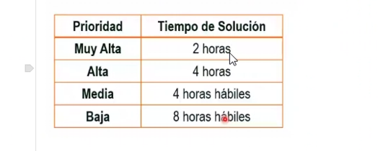
Finalización: | Jul-27
Renovación: | Contrato vigente hasta julio de 2027; continuidad sujeta a renovación/gestión comercial.
Equipos de infraestructura: | Infraestructura/herramienta ServiceNow del cliente.
Video: | transcript_XM.txt
Transcript: | Diego Fernando Serna Restrepo 4 minutos 48 segundos4:48 Diego Fernando Serna Restrepo 4 minutos 48 segundos La tarde. Natalia Zartha Suarez 4 minutos 49 segundos4:49 Natalia Zartha Suarez 4 minutos 49 segundos Hoy le digo, buenas tardes, buenas tardes. D Diego Fernando Serna Restrepo 4 minutos 53 segundos4:53 Diego Fernando Serna Restrepo 4 minutos 53 segundos Bien, y vos. Natalia Zartha Suarez 4 minutos 53 segundos4:53 Natalia Zartha Suarez 4 minutos 53 segundos Como te bien, gracias a Dios, todo muy bien, bueno, te agradezco. D Diego Fernando Serna Restrepo 4 minutos 57 segundos4:57 Diego Fernando Serna Restrepo 4 minutos 57 segundos Qué bueno, depende. Natalia Zartha Suarez 5 minutos5:00 Natalia Zartha Suarez 5 minutos Dale tranquilo, te agradezco mucho por este espacio. Yo creo que de pronto yo no se une porque él está pronto en otra reunión, pero la idea es que miremos un poquito lo de las mesas de servicio. Te cuento un poquito, yo ingresé a la empresa hace como dos semanitas, estoy trabajando con John Fredy en todo el tema de innovación y estrategia. Natalia Zartha Suarez 5 minutos 23 segundos y ahorita estamos diseñando un servicio nuevo para las mesas de servicio entonces la idea con ese servicio es que recojamos primero todo el feedback y las lecciones aprendidas que puedan tener ustedes para este servicio que se va a diseñar y pues hacerlo lo mejor posible cierto Entonces este espacio es más como para Natalia Zartha Suarez 5 minutos 44 segundos Pues así como charladito para que tú me puedas contar de pronto qué hace en la mesa, qué retos han encontrado, qué métricas tiene, qué herramientas usan, digamos que todo eso y ahí pues van surgiendo pregunticas. Lista dale. D Diego Fernando Serna Restrepo 5 minutos 55 segundos5:55 Diego Fernando Serna Restrepo 5 minutos 55 segundos Listo. Diego Fernando Serna Restrepo 5 minutos 59 segundos listo Bueno ahí te cuento Entonces esta mesa de servicio es para el cliente xn
# Applicaciones | 14; 11 aplicaciones, 3 tareas |  |  | 90 aplicaciones del cliente, pero PersonalSoft se ganó el contrato de 14
Comercial: | Adriana
Roles: | 2 intermedio, 2 senior. Gerente 100%
Automatizaciones: | No para soporte.

③ EVALUACIÓN DE PRÁCTICAS ITIL v4 — 4 DIMENSIONES
# | PRÁCTICA | ¿Se cumple? | Observaciones / Evidencia | Prioridad Mejora
D1 — Organización y Personas
1.1 | Gestión de la Fuerza Laboral: Headcount, perfiles, competencias | Parcial | Headcount identificado: 4 personas de soporte; roles: 2 intermedios, 2 senior y gerente al 100%. | Media
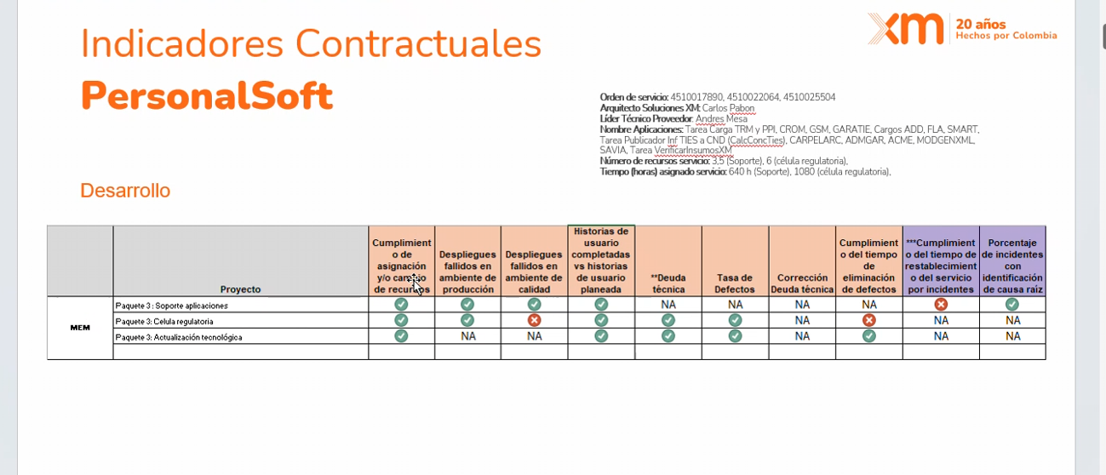
1.2 | Gestión del Conocimiento: KB (Knowledge Base), documentación, onboarding | No | Dolor declarado: gestión de conocimiento no está formalizada; se reconoce que se está haciendo mal y depende de expertos. | Alta
1.3 | Gestión del Talento: Rotación, desarrollo, retención | Parcial | No se evidencia rotación, pero la curva de aprendizaje es alta y se requiere gente muy experta. | Alta
1.4 | Gestión del Desempeño: Metas individuales, feedback, KPIs de agente | Parcial | Existen métricas básicas de volumen; falta detalle de KPIs por agente y productividad. | Media
1.5 | Cultura de Servicio: Orientación al usuario, empatía, NPS (Net Promoter Score) interno | Parcial | La satisfacción se mide por encuesta comercial anual a dos actores principales, no desde la mesa/soporte. | Media

D2 — Información y Tecnología
2.1 | Gestión de Incidentes: Proceso, tiempos, escalamiento | Sí | Incidentes gestionados en ServiceNow; se reportan 40 incidentes/mes. | Media
2.2 | Gestión de Requerimientos: Catálogo de servicios, flujos | Sí | Requerimientos gestionados en ServiceNow; se reportan 50 requerimientos/mes. | Media
2.3 | Gestión de Problemas: RCA (Análisis de Causa Raíz ), errores conocidos, KEDB (Known Error Database) | Parcial | Hay presencia N3 para campos en aplicación y HU evolutivas; falta formalizar RCA/KEDB/base de conocimiento. | Alta |  | Herramienta de gestion de conocimiento
2.4 | Gestión de Cambios: CAB (Change Advisory Board), RFC (Solicitud de Cambio), ventanas de mantenimiento | Parcial | Se gestionan HU/evolutivos en N3, pero no se evidencia CAB/RFC o gobierno formal de cambios. | Media
2.5 | Gestión de la Configuración: CMDB (Configuration Management Database), assets, CIs (Elementos de Configuración) | No | No se evidencia CMDB ni gestión formal de configuración. | Media
2.6 | Monitoreo y Eventos: Alertas, observabilidad, integración | No | No se evidencia monitoreo/observabilidad formal para la mesa. | Media
2.7 | Mesa de Servicio (Service Desk): Canal único, autoservicio, chatbot | Parcial | ServiceNow centraliza tickets, pero no se evidencia autoservicio/chatbot ni canal único maduro. | Alta

D3 — Socios y Proveedores
3.1 | Gestión de Proveedores: SLAs (Acuerdo de nivel de servicio) tercerizados, contratos, evaluación | Sí | ServiceNow es herramienta del cliente y se opera con licencia; relación cliente/proveedor definida. | Media
3.2 | Gestión de Niveles de Servicio: SLA, OLA (Acuerdo de nivel de operación), XLA (Acuerdo de nivel de experiencia) definidos y medidos | Sí | Se evidencia disponibilidad 24x7 y operación por tickets, pero no se reportan SLA/OLA/XLA completos. | Alta
3.3 | Gestión de Capacidad y Disponibilidad: Picos, contingencia | No | Dolor principal: capacidad y disponibilidad; no hay modelo claro para dimensionar demanda/recursos 7x24. | Alta

D4 — Flujos de Valor y Mejora
4.1 | Mejora Continua: Ciclos PDCA (Planificar, Hacer, Comprobar y Actuar), retros, backlogs de mejora | Parcial | Se identifican dolores y oportunidades, pero no se evidencia ciclo formal de mejora continua. | Alta
4.2 | Medición y Reporte: Dashboards, informes ejecutivos, tendencias | Parcial | Hay algunos datos de tickets, pero falta tablero/reporte ejecutivo y visibilidad completa de métricas. | Alta

SCORE GENERAL DE PRÁCTICAS ITIL: |  | 8.5 | 50.0%

④ VOLUMETRÍA Y KPIs OPERATIVOS
MÉTRICA | Valor Actual | Meta / SLA | Tendencia | Comentario
Cantidad de Tickets / mes (total) | 90 |  | Demanda relevante y constante | Total estimado: 40 incidentes/mes + 50 requerimientos/mes.
Tipo de Tickets | Incidentes y requerimientos |  |  | La mesa atiende tickets en ServiceNow; incluye 14 componentes: 11 aplicaciones y 3 tareas.
Cual es el esquema de escalamiento | N2 soporte / N3 evolutivos |  |  | Escalamiento a N3 para campos en aplicación y HU evolutivas.
Cantidad de Incidentes / mes | 40 |  |  | Dato reportado en levantamiento: 40 incidentes al mes.
Cantidad de Requerimientos / mes | 50 |  |  | Dato reportado en levantamiento: 50 requerimientos al mes.
Cantidad de Cambios / mes
First Call Resolution (FCR %)
Mean Time to Resolve (MTTR horas)
SLA Cumplimiento (%)
Backlog promedio (tickets abiertos)
Tickets resueltos por agente/mes | 22.5 |  | Estimado | 90 tickets/mes / 4 agentes.
Costo estimado por ticket (USD)
Agentes FTE totales | 4 |  | Estable | 4 personas: 2 intermedio, 2 senior; gerente 100%.
% Tickets autoservicio / N0 | 0 | 0 | Sin autoservicio | No se evidencia autoservicio/N0 para soporte.

④b DISTRIBUCIÓN DE INCIDENTES POR CATEGORÍA
Si el service desk del cliente les permite cateogorizarse asi
CATEGORÍA | Tickets/mes | % del Total | Tiempo Prom. Resolución (h) | Observaciones
Accesos / Permisos
Red / Conectividad
Aplicaciones de negocio | 14 | 1 | N/D | 90 aplicaciones del cliente, pero PersonalSoft se ganó el contrato de 14. Tickets asociados a aplicaciones de negocio: 11 aplicaciones y 3 tareas.
Hardware / Equipos
Correo / Office 365
ERP / SAP
Seguridad / Ciberseguridad
Otra categoría

⑤ EXPERIENCIA DEL USUARIO — XLA / DEX
INDICADOR XLA | Valor Actual | Meta | Método de Medición | Observaciones
NPS (Net Promoter Score) de la mesa |  |  |  | La mesa no mide satisfacción propia; comercial realiza encuesta de cierre de año.
CSAT (Satisfacción del cliente) — escala 1-5 |  |  |  | Adriana gestiona encuesta a dos actores principales del cliente al cierre de año.
CES (Customer Effort Score)
Encuestas post-ticket (tasa de respuesta %)
Percepción de calidad (top 3 palabras del usuario)
Cantidad de Quejas escaladas / mes
Tiempo promedio de espera en canal (minutos)

⑥ DOLORES CRÍTICOS DE LA MESA (D1–D22)
DOLOR | ¿Existe? | Descripción / Evidencia | Impacto (1-5) | Criticidad | Iniciativa sugerida
D1 | Parcial | Rotación excesiva de personal: pérdida de conocimiento | 3 | Media | Plan de respaldo y documentación para reducir dependencia de expertos.
D2 | No | SLAs incumplidos / penalizaciones contractuales | 2 | Baja | Validar SLA cuantitativo y posibles penalizaciones contractuales.
D3 | Sí | Ausencia de autoservicio: todo llega por call/correo | 4 | Alta | Evaluar autoservicio/N0 y base de conocimiento para solicitudes repetitivas.
D4 | Parcial | Herramientas fragmentadas / sin integración | 3 | Media | ServiceNow centraliza tickets, pero falta integración con KB/tableros.
D5 | No | Baja satisfacción del usuario (NPS < 30) | 2 | Baja | Implementar medición de satisfacción propia de la mesa.
D6 | Parcial | Escalamientos excesivos a N2/N3 | 3 | Media | Formalizar matriz de escalamiento N2/N3 y criterios para HU/evolutivos.
D7 | Sí | Falta de visibilidad en tiempo real (sin dashboard) | 4 | Alta | Crear tablero de capacidad, disponibilidad y métricas de operación.
D8 | Sí | Reportes manuales: no hay visibilidad ejecutiva en tiempo real | 4 | Alta | Automatizar reportes ejecutivos y seguimiento de tickets.
D9 | Parcial | Expansión del alcance no controlado: solicitudes fuera del alcance de la mesa de servicio (no delimitado) | 3 | Media | Delimitar alcance para 11 aplicaciones y 3 tareas; controlar solicitudes fuera de alcance.
D10 | Parcial | Escalamiento inefiiente y cuellos de botella: El modelo de N1/N2/N3 genera rebotes de tickets aumentado el MTTR (tiempo medio de resolución | 3 | Media | Definir tiempos y criterios de escalamiento para evitar cuellos de botella.
D11 | Sí | Postura 100% reactiva | 4 | Alta | Evolucionar a gestión por métricas, KB y mejora continua.
D12 | Sí | Falta de gobierno claro | 4 | Alta | Definir gobierno operativo, RACI, capacidad y reglas 24x7.
D13 | Parcial | No hay roles definidos claros | 3 | Media | Roles base identificados; formalizar responsabilidades por nivel y tecnología.
D14 | Sí | Penalización de la eficiencia | 4 | Alta | Revisar dimensionamiento de recursos vs demanda, disponibilidad y especialización.
D15 | Parcial | Catalogo desactualizado | 3 | Media | Actualizar catálogo/alcance por aplicación, tarea y nivel.
D16 | Sí | Brechas en la venta del servicio desde comercial. Volumetria del servicio | 4 | Alta | Alinear venta, disponibilidad 24x7, capacidad y esfuerzo real por tecnología.
D17 | Sí | Ausencia y desalineación de metricas | 4 | Alta | Completar métricas: SLA, MTTR, FCR, backlog, capacidad y satisfacción por soporte.
D18 | Sí | Reskilling - Upskilling constante del staff | 5 | Alta | Plan de formación para reducir curva y dependencia de perfiles senior.
D20 | Sí | Asignación de personal a las mesas y Niveles basada en criterio experto, sin modelo de demanda. No hay como dimensionarlo | 5 | Alta | Construir modelo de demanda/capacidad por aplicación, tarea y nivel.
D21 | Sí | No se estimo bien la dispobilidad del equipo ejemplo cuando es (7x24); y las personas no conocen de todas las tecnologias | 5 | Alta | Estimar disponibilidad 7x24 y cobertura por tecnología crítica.
D22 | Sí | Sin una buena dimensión del equipo (no x tecnologia, para calcular los recursos...y si la persona que esta disponible no sabe la tecnologia?). Las horas se quedaron cortas y las personas tambien por mesa de servicio | 5 | Alta | Recalcular horas/capacidad por tecnología y disponibilidad real; definir backups por tecnología.
D23 | Parcial | Recargo por trabajador los dia de la semans, es un trabajo que se hace manual que no esta automatrizado

⑦ ROTACIÓN Y TALENTO
ASPECTO | Detalle / Valor | Comentario
Tasa de rotación anual (%):
Perfiles más críticos / difíciles de reemplazar: | Perfiles senior e intermedios expertos en XM; 4 personas clave de soporte. | Diego indica que necesita gente muy experta y que la curva tarda.
Tiempo promedio de onboarding (días): | Alto / curva larga | Curva de aprendizaje tarda por complejidad del cliente y tecnologías.
¿Existe plan de carrera para agentes?:
Clima laboral: percepción del equipo (1-5):
Herramienta de formación / capacitación usada: | ServiceNow / transferencia interna / documentación pendiente | Priorizar KB y onboarding para reducir dependencia de expertos.
Disponibilidad de la mesa de servicio (horas x días) | 24x7 → 168 horas/semana | Dolor explícito: disponibilidad y estimación de recursos para 7x24.
Cantidad de horas extras: |  | Horas se quedaron cortas según nota del levantamiento; requiere recalcular capacidad.

⑧ TECNOLOGÍA Y HERRAMIENTAS
HERRAMIENTA / COMPONENTE | Nombre / Versión | ¿Integrado? | Brecha Identificada | Prioridad
Mesa de ayuda / ITSM (ticketing) | ServiceNow ITSM → Plataforma ITSM empresarial, muy personalizable. (24x7 o según SLA) | Sí | Herramienta propia del cliente; PersonalSoft paga licencia para operar. | Media
Monitoreo / Observabilidad |  | No | No se reportan herramientas de monitoreo/observabilidad formal. | Media
Chat / Bot de autoservicio | No para soporte | No |  | Alta
Base de conocimiento (KB) | Pendiente / no formalizada | No | Dolor explícito: gestión de conocimiento insuficiente. | Alta
CMDB (Base de datos de gestión de la configuración) / Inventario de activos |  | No |  | Media
Telefonía / IVR (Respuesta de voz interactiva) / Call Center |  | No |  | Baja
Analítica / Dashboard / BI | Tablero / reporte por construir | En proceso | Falta visibilidad ejecutiva y métricas completas. | Alta
Gestión de identidades / IAM | N/D | No |  | Baja
Colaboración (Teams, Slack, etc.) | Teams / coordinación interna | Parcial | Canal de coordinación; integrar con trazabilidad y KB. | Media
Otras integraciones clave | ServiceNow + KB + tablero | Parcial | Oportunidad de integrar gestión de conocimiento, métricas y capacidad. | Alta

⑨ MODELO ECONÓMICO ACTUAL
ASPECTO ECONÓMICO | Valor / Descripción
Modelo de facturación actual: | Staffing / capacidad operativa con licencia ServiceNow del cliente.
Costo total mensual del servicio (USD / COP):
Costo por FTE/mes:
Costo estimado por ticket:
Cláusulas de penalización por SLA: | No reportadas; validar SLA/penalizaciones.
Fecha de vencimiento del contrato: | Julio 2027.
Oportunidades de optimización de costo: | Optimizar capacidad 24x7, gestión de conocimiento, modelo de demanda y cobertura por tecnología.

⑩ VISIÓN PARA EL NUEVO SERVICIO — ¿QUÉ DEBERÍA CAMBIAR?
PREGUNTA DE CIERRE | Respuesta / Notas
¿Qué funciona bien y se debe conservar?: | Conservar conocimiento experto del equipo y uso de ServiceNow como herramienta central.
¿Qué es lo que más frustra al usuario hoy?: | Capacidad, gestión de conocimiento, disponibilidad 24x7 y curva de aprendizaje alta.
¿Qué cambiaría el cliente si pudiera mañana?: | Modelo claro de demanda/capacidad, backups por tecnología, KB formal y tablero de métricas.
Capacidades que quisieran tener (top 3): | 1) KB/onboarding; 2) modelo de capacidad 7x24 por tecnología; 3) tablero de métricas y SLA.
Riesgo de churn / señales de alerta: | Medio: contrato vigente hasta julio 2027, pero hay dolores fuertes de capacidad y disponibilidad.
¿Existe interés en IA / automatización?: | Parcial: no hay automatizaciones para soporte; se sugiere explorar con Iván/automatizaciones.
Expectativa del cliente para una Mesa de Service de Nueva Generación: | Mesa con niveles claros, conocimiento documentado, capacidad dimensionada y métricas completas.
Prospectiva: Hacia donde el cliente quiere/puede llevar el servicio | Proveedores más especializados en negocio y tecnología; integralidad operativa.
Oportunidades para servicios actuales o nuevos servicos: | Servicio de gestión de conocimiento, tablero ejecutivo, dimensionamiento 24x7 y automatización de soporte.

⑪ CASOS DE ÉXITO — RESULTADOS Y VALOR GENERADO |  |  |  |  |  | Tipo | Qué levantar | Ejemplo
Cliente |  | Fecha del caso |  | Servicio / Mesa evaluada |  | Costos | Ahorro, reducción de gasto, eficiencia FTE | % ahorro / COP / horas
Nombre del caso de éxito |  |  |  |  |  | Optimización | Menos reprocesos, mejor uso de capacidad | Tickets por agente
Desafío / dolor inicial |  |  |  |  |  | Mejora | Calidad, SLA, FCR, NPS, experiencia | SLA 89% → 95%
Contexto de negocio y operación |  |  |  |  |  | Trazabilidad | Reportes, tableros, auditoría, seguimiento | Dashboard semanal
¿Qué hicimos en PersonalSoft? | Operación de soporte con 4 perfiles clave y uso de ServiceNow del cliente. |  |  |  |  | Automatización | Flujos, bots, autoservicio, integraciones | % tickets automatizados
Solución implementada / acciones clave |  |  |  |  |  | Aceleración | Reducción de tiempos de atención/ciclo | TMO / MTTR
Resultados en costos |  | Resultados en optimización |  | Resultados en mejora del servicio |  | Reducción | Backlog, escalados, errores, contactos repetidos | -30% backlog
Trazabilidad / visibilidad lograda |  | Automatización implementada |  | Aceleración / reducción de tiempos |  | Evidencia | Fuente que soporte el resultado | Informe, KPI, acta, tablero
Indicadores antes |  | Indicadores después |  | Evidencia / fuente
Beneficios para el cliente
Aprendizajes y buenas prácticas reutilizables
Oportunidades para escalar al modelo de Mesa de Servicio de Nueva Generación

BCO COES Integracion
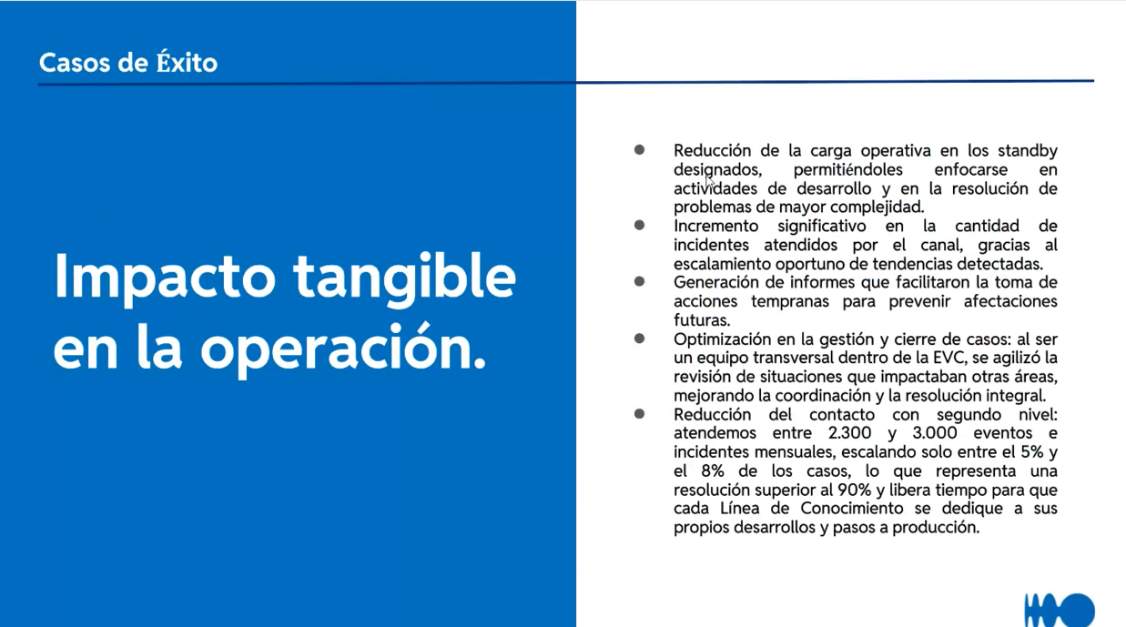
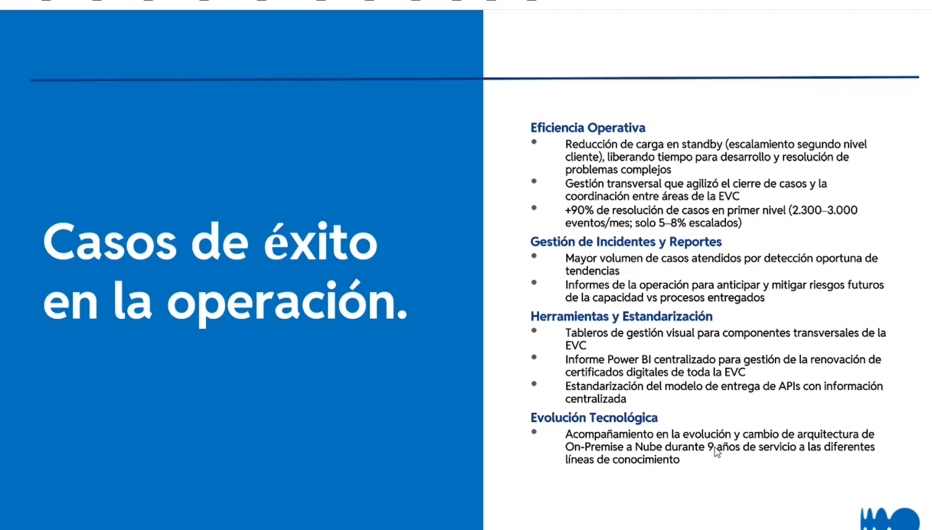
LEVANTAMIENTO DE MESA DE SERVICIOS — BANCOLOMBIA COES INTEGRACIÓN
⚠ DATOS DE EJEMPLO — Diligenciar con información real de la mesa |  |  |  |  |  | ESCALA DE MADUREZ — N0 a N5
① IDENTIFICACIÓN GENERAL DE LA MESA |  |  |  |  |  | NIVEL | NOMBRE | DESCRIPCIÓN
Cliente: | Bancolombia |  |  |  |  | N0 | Reactivo / Sin estructura | No existe proceso formal. Todo es manual y reactivo. Sin CMDB ni catálogo.
Negocio del cliente: | Integración / servicios COES Bancolombia |  |  |  |  | N1 | Inicial / Ad hoc/ Operación reactiva | Procesos básicos documentados. Herramientas mínimas. Cumplimiento inconsistente.
Nombre de la Mesa: | COES Integración |  |  |  |  | N2 | Definido / Organización funcional | Procesos ITIL definidos y seguidos. Métricas básicas (SLA (Service Level Agreement), FCR (Fondo de Capital Riesgo)). Equipo estable.
Service Manager: | Paula Andrea Soto Alvarado |  |  |  |  | N3 | Gestionado / Gestión por servicios | Métricas avanzadas. Automatización parcial. Gestión proactiva de problemas.
Fecha del Levantamiento: | 2026-07-10 |  |  |  |  | N4 | Optimizado / Gestión integrada | Autoservicio maduro. IA/ML básico. XLA (Experience Level Agreement) medidos. Mejora continua activa.
Ubicación / Modalidad: | Virtual
N° de Agentes (FTE) (cantidad de personas): | 7 |  |  |  |  | Función | Misión Principal | Alcance
Modelo de Contrato: | Bolsa de horas |  |  |  |  | Call Center | Manejar grandes volúmenes de llamadas; filtrar y derivar | Punto de contacto y distribución estructurada
Nivel Madurez Actual: | N1 | (N0 Reactivo → N5 Innovador) |  |  |  | Help Desk | Coordinación para la restauración del servicio; "arreglar cosas" | Infraestructura, herramientas de seguimiento, base de conocimiento
Modelo de Operación | Service Desk + Problem Management |  |  |  |  | Service Desk | Servicio integral: incidentes, solicitudes, consultas, altas/bajas/cambios | Alcance configurable; representa al usuario dentro de TI
(Tercero) Empresa de soporte al cliente | Helix / Bancolombia | (N0 Reactivo → N5 Innovador)
En que otro Niveles tenemos presencia: | No Aplica
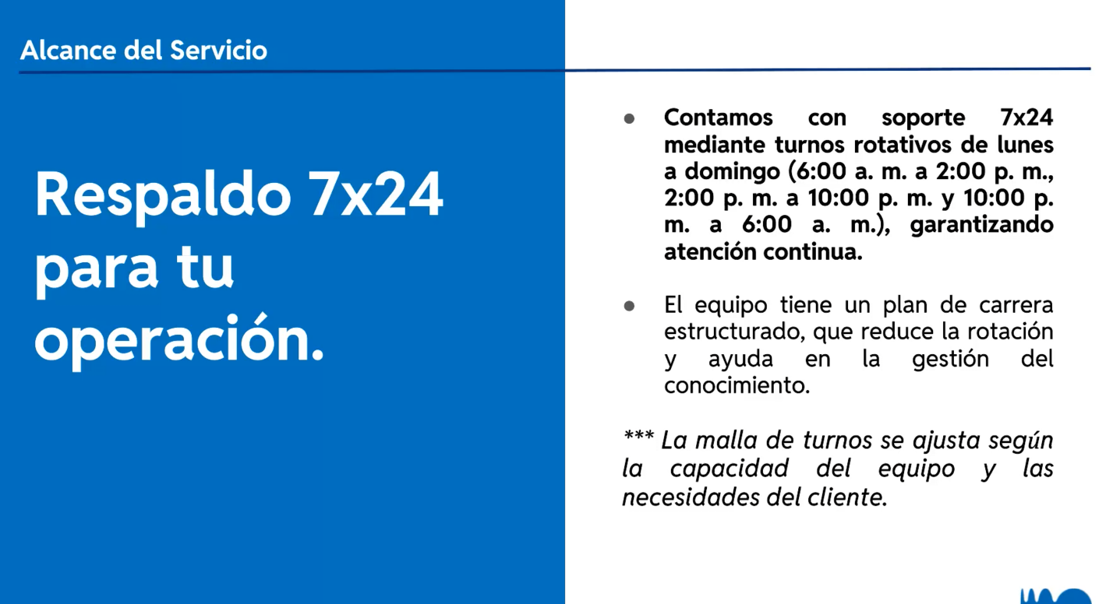
En que paises tenemos presencia: | Colombia
Que hacemos en el cliente: | Atención COES de integración: incidentes, requerimientos, seguimiento mensual, post mortem y coordinación con frentes del banco.
Tiempo de la Mesa de Servicio | 5 años
Finalización
Renovación:
Equipos de infraestructura:
Video:
Transcript: | Hola Joan, buenos días. Bien, gracias a Dios, ¿cómo vas? Joan Sebastian Rengifo Ocampo 0 minutos 29 segundos0:29 Joan Sebastian Rengifo Ocampo 0 minutos 29 segundos Hola, Nata. Joan Sebastian Rengifo Ocampo 0 minutos 34 segundos Súper bien, como va todo. Natalia Zartha Suarez 0 minutos 37 segundos0:37 Natalia Zartha Suarez 0 minutos 37 segundos Bien, todo bien. Natalia Zartha Suarez 0 minutos 40 segundos Vamos a todo por allá en la oficina. Joan Sebastian Rengifo Ocampo 0 minutos 41 segundos0:41 Joan Sebastian Rengifo Ocampo 0 minutos 41 segundos No. Joan Sebastian Rengifo Ocampo 0 minutos 43 segundos Vienen corriendo muchas cositas. Natalia Zartha Suarez 0 minutos 46 segundos0:46 Natalia Zartha Suarez 0 minutos 46 segundos Sí. Joan Sebastian Rengifo Ocampo 0 minutos 47 segundos0:47 Joan Sebastian Rengifo Ocampo 0 minutos 47 segundos Pero muy bien, ya estoy, mejor dicho, aterrizando. Natalia Zartha Suarez 0 minutos 48 segundos0:48 Natalia Zartha Suarez 0 minutos 48 segundos Lina. Natalia Zartha Suarez 46 minutos 56 segundos46:56 Natalia Zartha Suarez 46 minutos 56 segundos Sí, nos vemos segundito. Natalia Zartha Suarez 47 minutos 6 segundos Fin. Joan Sebastian Rengifo Ocampo 47 minutos 7 segundos47:07 Joan Sebastian Rengifo Ocampo 47 minutos 7 segundos Mhm. Natalia Zartha Suarez 47 minutos 12 segundos47:12 Natalia Zartha Suarez 47 minutos 12 segundos Sí, pero usted me entiende. Paula Andrea Soto Alvarado 47 minutos 15 segundos47:15 Paula Andrea Soto Alvarado 47 minutos 15 segundos Después de que solucionaron. Paula Andrea Soto Alvarado 47 minutos 17 segundos Entonces la culpa es de medios de pago a Listoga el post mortem que hacen un nada. No recuerdo las siglas seas por si las recuerdas. Entonces un nada es a quien se le chutó o asumió obligaron a asumir la responsabilidad. Debe hacer un documento con un análisis de lo que pasó y de lo que no volvió a pasar. Joan Sebastian Rengifo Ocampo 47 m
# Applicaciones
Comercial: | Eugenio
Roles: | Líder técnico, service manager/coordinador COES y analistas de atención al cliente/soporte. |  |  | *
Automatizaciones: | Automatización parcial / oportunidad de automatizar recargos, reportes y tableros.

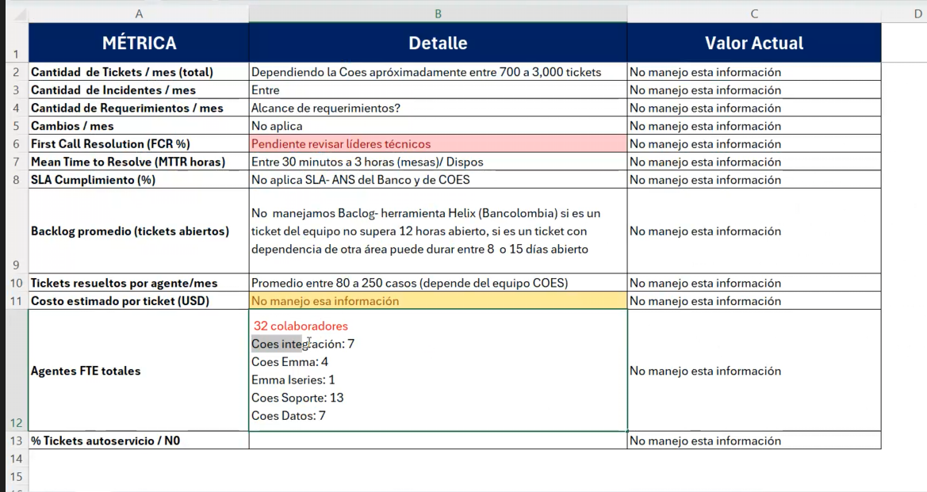
③ EVALUACIÓN DE PRÁCTICAS ITIL v4 — 4 DIMENSIONES
# | PRÁCTICA | ¿Se cumple? | Observaciones / Evidencia | Prioridad Mejora
D1 — Organización y Personas
1.1 | Gestión de la Fuerza Laboral: Headcount, perfiles, competencias | Sí | Roles y capacidad identificados por COES; hay service manager/coordinador, líderes técnicos y analistas. | Media
1.2 | Gestión del Conocimiento: KB (Knowledge Base), documentación, onboarding | No | Riesgo de conocimiento concentrado en service manager/líderes; requiere KB formal y transferencia. | Alta
1.3 | Gestión del Talento: Rotación, desarrollo, retención | Sí | Equipo estable por COES, aunque se debe cuidar conocimiento crítico y continuidad. | Media
1.4 | Gestión del Desempeño: Metas individuales, feedback, KPIs de agente | Parcial | Existen informes mensuales y métricas base, pero faltan KPIs individuales completos por agente. | Media
1.5 | Cultura de Servicio: Orientación al usuario, empatía, NPS (Net Promoter Score) interno | Parcial | Se revisa satisfacción/estado en comités e informes, pero no se evidencia NPS/CSAT formal por ticket. | Media

D2 — Información y Tecnología
2.1 | Gestión de Incidentes: Proceso, tiempos, escalamiento | Sí | Incidentes gestionados en Helix/Bancolombia; volumen aproximado 50–100 incidentes/mes. | Media
2.2 | Gestión de Requerimientos: Catálogo de servicios, flujos | Sí | Requerimientos/casos gestionados según frente COES; seguimiento en informes mensuales. | Media
2.3 | Gestión de Problemas: RCA (Análisis de Causa Raíz ), errores conocidos, KEDB (Known Error Database) | Sí | Hay post mortem/análisis posterior en eventos críticos para documentar qué pasó y evitar recurrencia. | Media
2.4 | Gestión de Cambios: CAB (Change Advisory Board), RFC (Solicitud de Cambio), ventanas de mantenimiento | Parcial | Se manejan cambios/pasos a producción con controles; eventos críticos requieren análisis, pero falta evidenciar CAB/RFC completo. | Alta
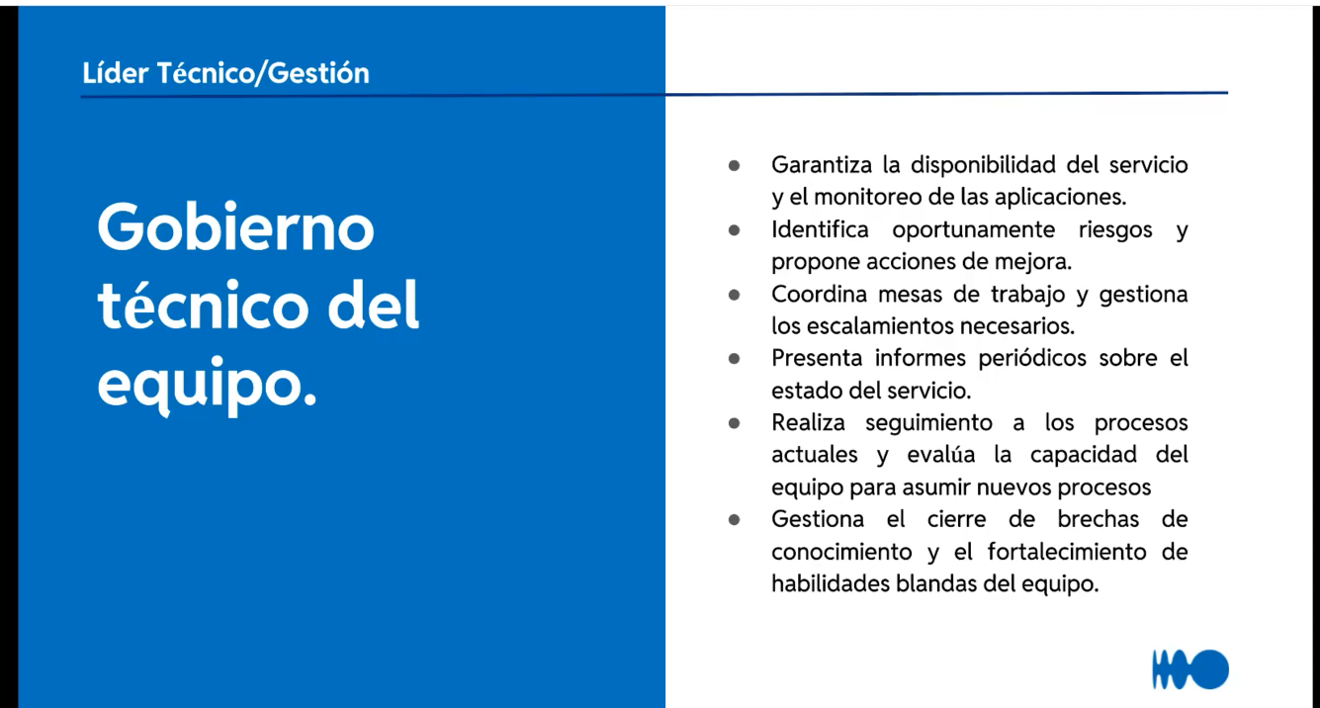
2.5 | Gestión de la Configuración: CMDB (Configuration Management Database), assets, CIs (Elementos de Configuración) | Parcial | Helix centraliza tickets; falta confirmar CMDB/activos formal por COES. | Media
2.6 | Monitoreo y Eventos: Alertas, observabilidad, integración | Parcial | Se presentan informes mensuales y comparativos, pero no se evidencia observabilidad/alertas integrada. | Media
2.7 | Mesa de Servicio (Service Desk): Canal único, autoservicio, chatbot | Sí | Helix funciona como canal/herramienta principal de gestión. | Media

D3 — Socios y Proveedores
3.1 | Gestión de Proveedores: SLAs (Acuerdo de nivel de servicio) tercerizados, contratos, evaluación | Sí | Modelo con cliente Bancolombia, service manager/coordinador y comercial Eugenio; gestión mensual con frentes. | Media
3.2 | Gestión de Niveles de Servicio: SLA, OLA (Acuerdo de nivel de operación), XLA (Acuerdo de nivel de experiencia) definidos y medidos | Sí | Se manejan ANS del banco/COES; no aplica SLA clásico sino esquema interno del banco. | Media
3.3 | Gestión de Capacidad y Disponibilidad: Picos, contingencia | Parcial | Capacidad varía por COES; hay alto volumen y necesidad de dimensionamiento por frente. | Alta

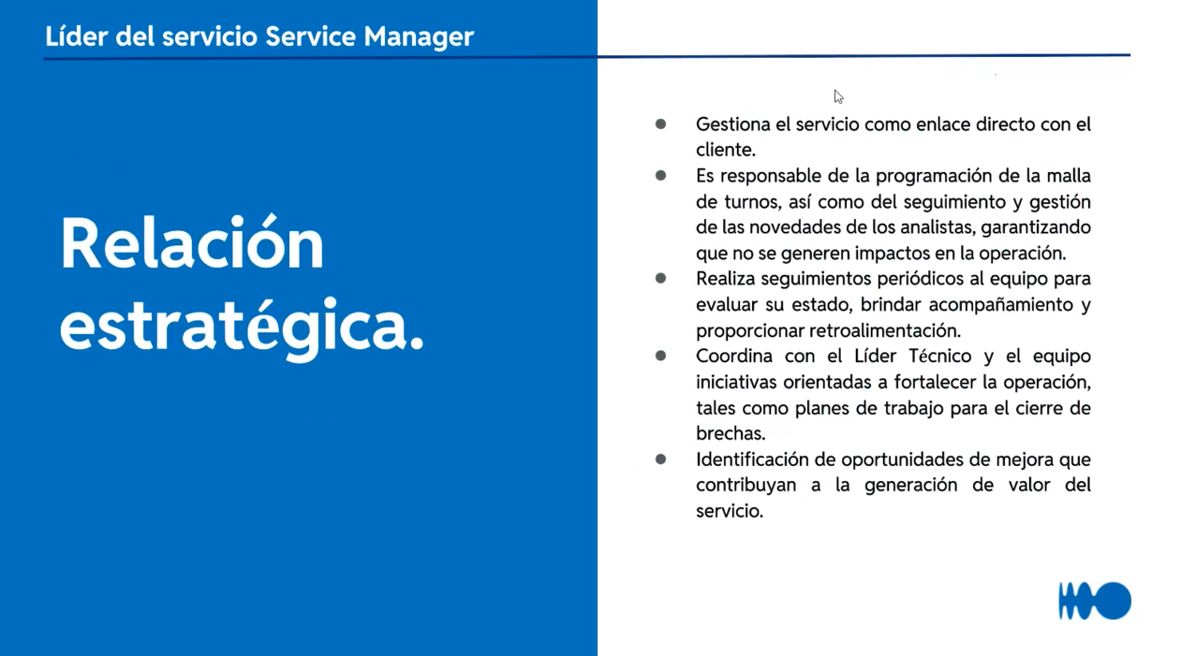
D4 — Flujos de Valor y Mejora
4.1 | Mejora Continua: Ciclos PDCA (Planificar, Hacer, Comprobar y Actuar), retros, backlogs de mejora | Sí | Se realizan informes mensuales, comparativos, novedades y procesos recibidos para mejora. | Media
4.2 | Medición y Reporte: Dashboards, informes ejecutivos, tendencias | Parcial | Hay informes mensuales, pero oportunidad de tablero ejecutivo más automatizado y en tiempo real. | Alta

SCORE GENERAL DE PRÁCTICAS ITIL: |  | 12.5 | 73.5%

④ VOLUMETRÍA Y KPIs OPERATIVOS
MÉTRICA | Valor Actual | Meta / SLA | Tendencia | Comentario
Cantidad de Tickets / mes (total) | 700 a 3.000 |  | Variable por COES | Dependiendo la COES, aproximadamente entre 700 y 3.000 tickets.
Tipo de Tickets | Incidentes, requerimientos/casos y procesos recibidos |  |  | Tipología depende del frente COES.
Cual es el esquema de escalamiento | Escalamiento por líder técnico / service manager / frentes Banco |  |  | Incidentes críticos pueden requerir post mortem y análisis de responsabilidad.
Cantidad de Incidentes / mes | 50 - 100 |  | Variable | Rango mensual aproximado de incidentes.
Cantidad de Requerimientos / mes
Cantidad de Cambios / mes
First Call Resolution (FCR %) | Pendiente revisar líderes técnicos |  |  | FCR pendiente de validación con líderes técnicos.
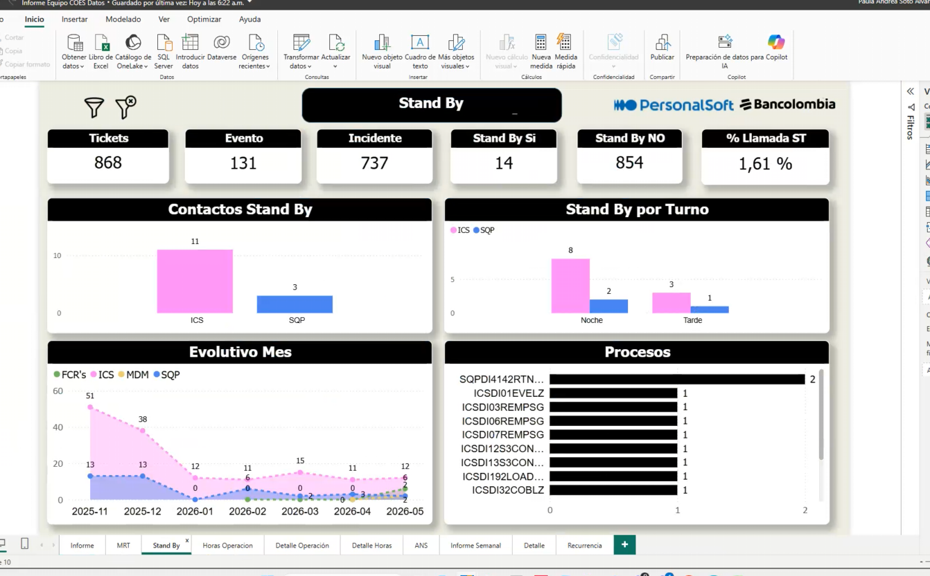
Mean Time to Resolve (MTTR horas) | Entre 30 minutos a 3 horas (mesas) / dispos |  | Variable
SLA Cumplimiento (%) | No aplica SLA- ANS del Banco y de COES | ANS Banco/COES |  | No aplica SLA tradicional; se maneja ANS del Banco/COES.
Backlog promedio (tickets abiertos) | No se maneja backlog formal; Helix: ticket propio <12h, con dependencia 8 a 15 días |  |  | Backlog depende de si hay dependencia de otra área.
Tickets resueltos por agente/mes | Promedio entre 80 a 250 casos |  | Variable | Depende del equipo COES.
Costo estimado por ticket (USD) | No manejo esa información
Agentes FTE totales | 7 |  |  | FTE total de COES Integración.
% Tickets autoservicio / N0

④b DISTRIBUCIÓN DE INCIDENTES POR CATEGORÍA
Si el service desk del cliente les permite cateogorizarse asi
CATEGORÍA | Tickets/mes | % del Total | Tiempo Prom. Resolución (h) | Observaciones
Accesos / Permisos
Red / Conectividad
Aplicaciones de negocio | 700 a 3.000 | N/D | 30 min a 3h | Aplicaciones/procesos COES según frente; detalle por categoría no disponible.
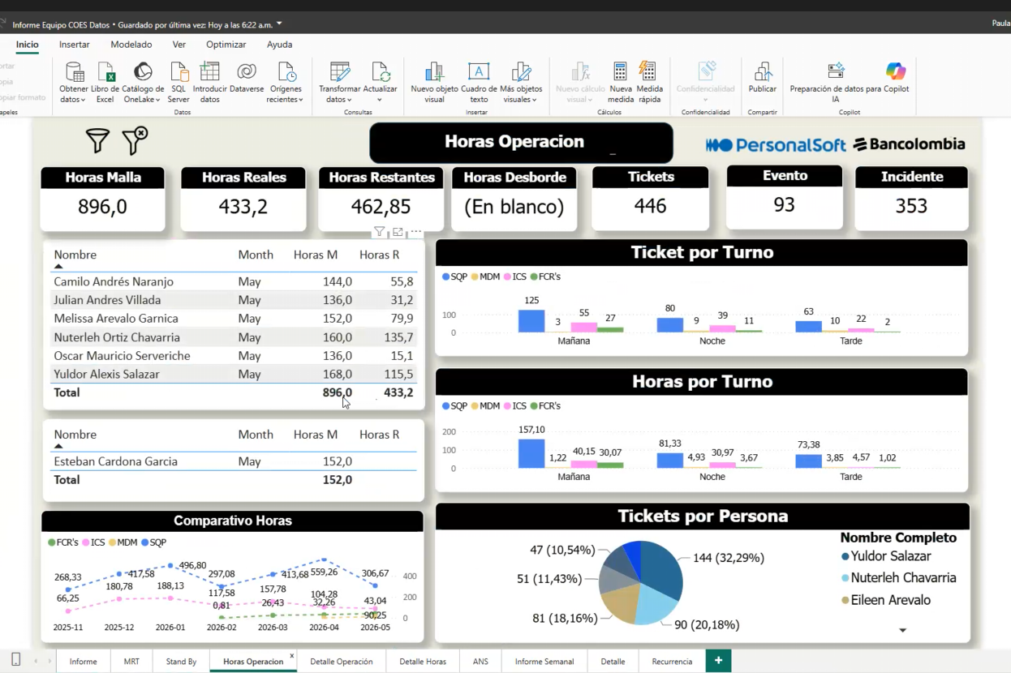
Hardware / Equipos
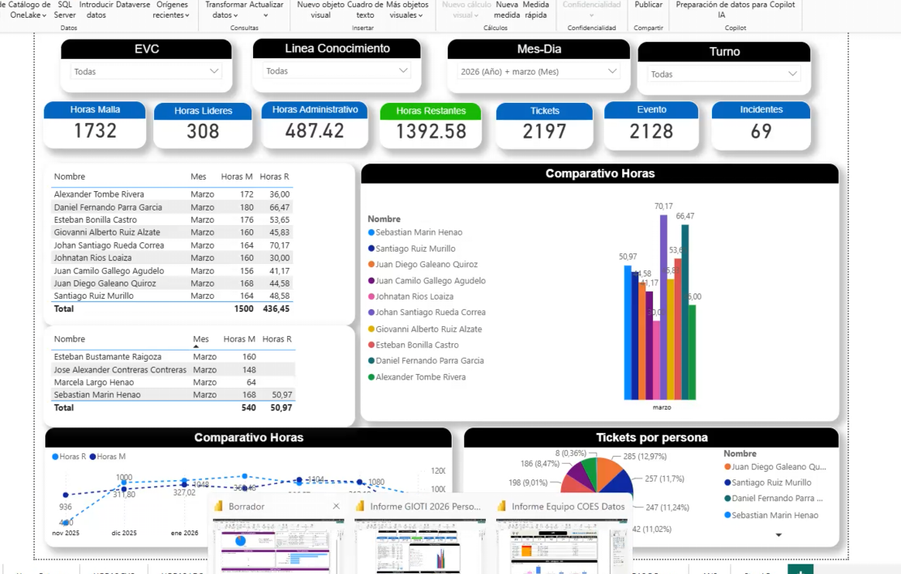
Correo / Office 365
ERP / SAP
Seguridad / Ciberseguridad
Otra categoría

⑤ EXPERIENCIA DEL USUARIO — XLA / DEX
INDICADOR XLA | Valor Actual | Meta | Método de Medición | Observaciones
NPS (Net Promoter Score) de la mesa
CSAT (Satisfacción del cliente) — escala 1-5 |  |  | Comités / informe mensual | Se revisa percepción/novedades con cliente; sin CSAT post-ticket formal.
CES (Customer Effort Score)
Encuestas post-ticket (tasa de respuesta %) |  |  | Informe mensual | Se presenta informe mensual vencido con comparativo y novedades.
Percepción de calidad (top 3 palabras del usuario)
Cantidad de Quejas escaladas / mes
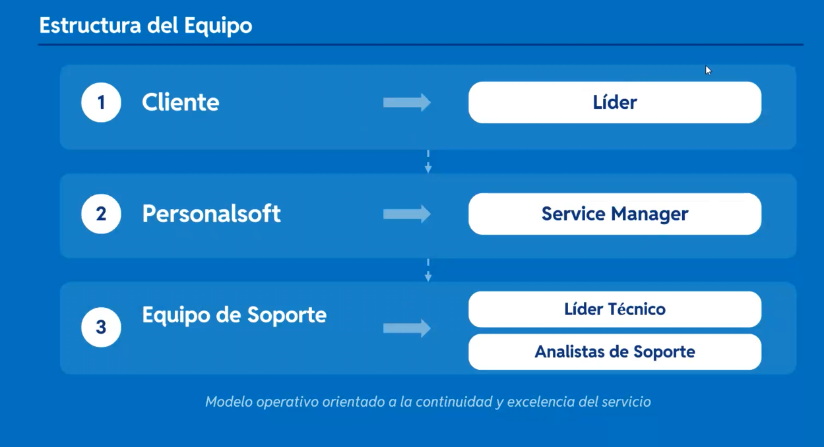
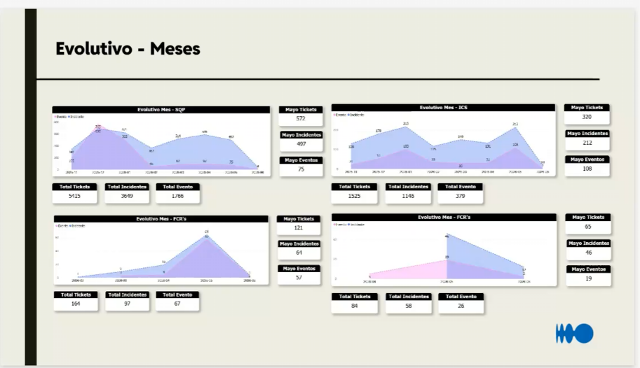
Tiempo promedio de espera en canal (minutos)

⑥ DOLORES CRÍTICOS DE LA MESA (D1–D23)
DOLOR | ¿Existe? | Descripción / Evidencia | Impacto (1-5) | Criticidad | Iniciativa sugerida
D1 | Parcial | Rotación excesiva de personal: pérdida de conocimiento | 3 | Media | Reducir dependencia del service manager/líderes con KB y transferencia.
D2 | No | SLAs incumplidos / penalizaciones contractuales | 2 | Baja | Validar ANS y riesgos contractuales asociados.
D3 | Parcial | Ausencia de autoservicio: todo llega por call/correo | 3 | Media | Evaluar autoservicio/KB para solicitudes recurrentes.
D4 | No | Herramientas fragmentadas / sin integración | 2 | Baja | Helix centraliza gestión; revisar integraciones adicionales.
D5 | No | Baja satisfacción del usuario (NPS < 30) | 2 | Baja | Definir medición de satisfacción por ticket o servicio.
D6 | No | Escalamientos excesivos a N2/N3 | 2 | Baja | Mantener matriz de escalamiento y responsabilidad por frente.
D7 | No | Falta de visibilidad en tiempo real (sin dashboard) | 2 | Baja | Ya existen informes; oportunidad de tablero en tiempo real.
D8 | Parcial | Reportes manuales: no hay visibilidad ejecutiva en tiempo real | 3 | Media | Automatizar reportes mensuales y consolidado por frente.
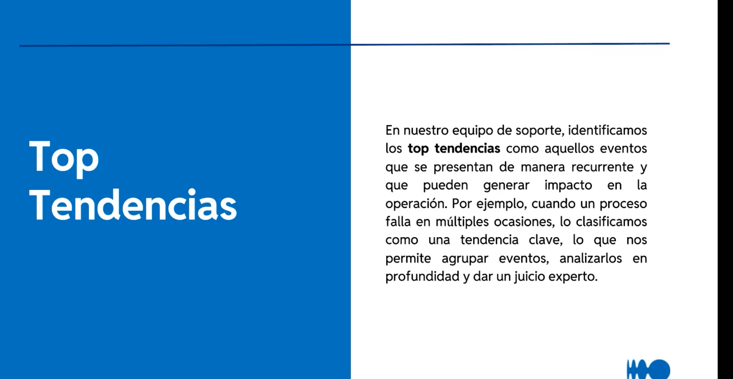
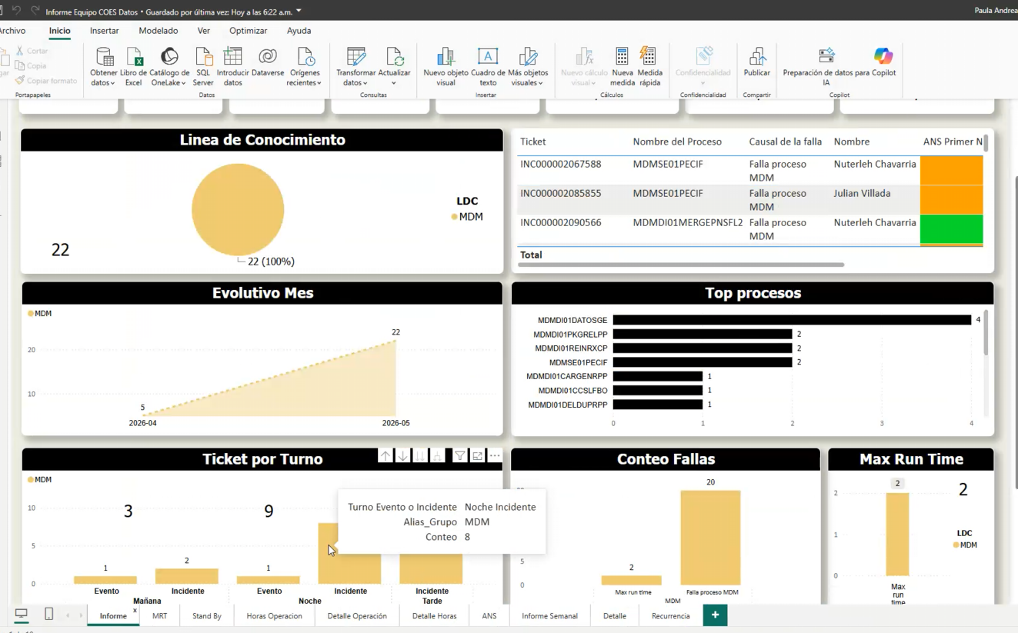
D9 | Parcial | Expansión del alcance no controlado: solicitudes fuera del alcance de la mesa de servicio (no delimitado) | 3 | Media | Formalizar catálogo, alcance y procesos recibidos por COES.
D10 | Parcial | Escalamiento inefiiente y cuellos de botella: El modelo de N1/N2/N3 genera rebotes de tickets aumentado el MTTR (tiempo medio de resolución | 3 | Media | Refinar escalamiento y post mortem para eventos críticos.
D11 | No | Postura 100% reactiva | 2 | Baja | Mantener gestión proactiva por informes y comités.
D12 | Parcial | Falta de gobierno claro | 3 | Media | Fortalecer gobierno COES, RACI y trazabilidad de responsabilidades.
D13 | Parcial | No hay roles definidos claros | 3 | Media | Roles base identificados; documentar responsabilidades por frente.
D14 | Parcial | Penalización de la eficiencia | 3 | Media | Revisar productividad y automatización de carga manual.
D15 | Parcial | Catalogo desactualizado | 3 | Media | Actualizar catálogo COES por frente y procesos.
D16 | Sí | Brechas en la venta del servicio desde comercial. Volumetria del servicio | 4 | Alta | Alinear comercial/operación con volumetría y ANS reales.
D17 | Parcial | Ausencia y desalineación de metricas | 3 | Media | Completar métricas FCR, satisfacción, categoría y automatización.
D18 | Parcial | Reskilling - Upskilling constante del staff | 3 | Media | Plan de reskilling por Helix, post mortem, COES y gestión de procesos.
D20 | Sí | Asignación de personal a las mesas y Niveles basada en criterio experto, sin modelo de demanda. No hay como dimensionarlo | 4 | Alta | Construir modelo de demanda/capacidad por COES.
D21 | Parcial | No se estimo bien la dispobilidad del equipo ejemplo cuando es (7x24); y las personas no conocen de todas las tecnologias | 3 | Media | Validar disponibilidad real por frente y cobertura requerida. | Minimo requerido de reportes
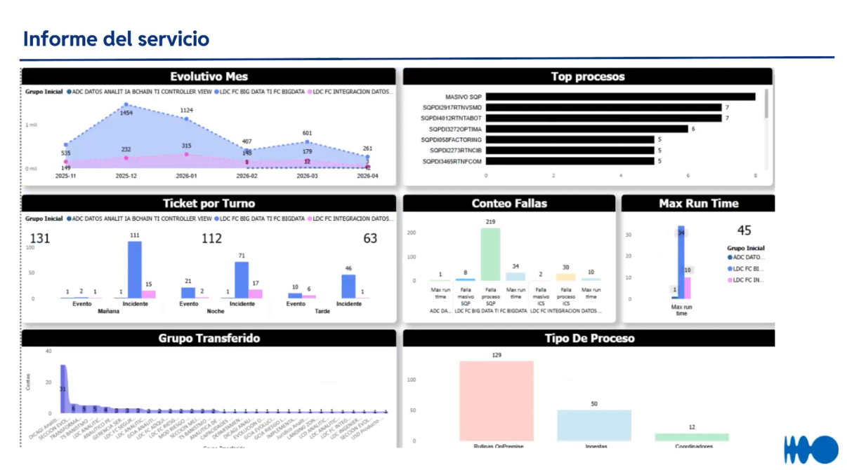
D22 | Parcial | Sin una buena dimensión del equipo (no x tecnologia, para calcular los recursos...y si la persona que esta disponible no sabe la tecnologia?). Las horas se quedaron cortas y las personas tambien por mesa de servicio | 3 | Media | Dimensionar capacidad por tecnología/frente y dependencias.
D23 | Sí | Recargo por trabajador los dia de la semanas, es un trabajo que se hace manual que no esta automatrizado | 4 | Alta | Automatizar recargos/malla de turnos y eliminar trabajo manual.

⑦ ROTACIÓN Y TALENTO
ASPECTO | Detalle / Valor | Comentario
Tasa de rotación anual (%): | N/D | No se reporta tasa anual exacta.
Perfiles más críticos / difíciles de reemplazar: | Service manager/coordinador, líderes técnicos y analistas COES. | Perfiles críticos por conocimiento de proceso y relación con frentes.
Tiempo promedio de onboarding (días): |  | Depende de conocimiento del servicio y del frente COES.
¿Existe plan de carrera para agentes?:
Clima laboral: percepción del equipo (1-5):
Herramienta de formación / capacitación usada: | Helix / informes / transferencia interna | Formalizar KB y onboarding.
Disponibilidad de la mesa de servicio (horas x días) | Según ANS del Banco/COES | Revisar malla de turnos y recargos.
Cantidad de horas extras: | Recargos/trabajo manual | D23 identifica oportunidad de automatizar recargos/malla.

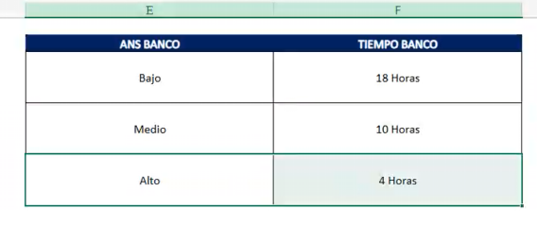
⑧ TECNOLOGÍA Y HERRAMIENTAS
HERRAMIENTA / COMPONENTE | Nombre / Versión | ¿Integrado? | Brecha Identificada | Prioridad
Mesa de ayuda / ITSM (ticketing) | BMC Helix / Helix Bancolombia | Sí | Herramienta principal de gestión de tickets. | Media | helix*
Monitoreo / Observabilidad
Chat / Bot de autoservicio
Base de conocimiento (KB)
CMDB (Base de datos de gestión de la configuración) / Inventario de activos |  |  |  |  |  |  |  |  | Malla de turnos

Telefonía / IVR (Respuesta de voz interactiva) / Call Center
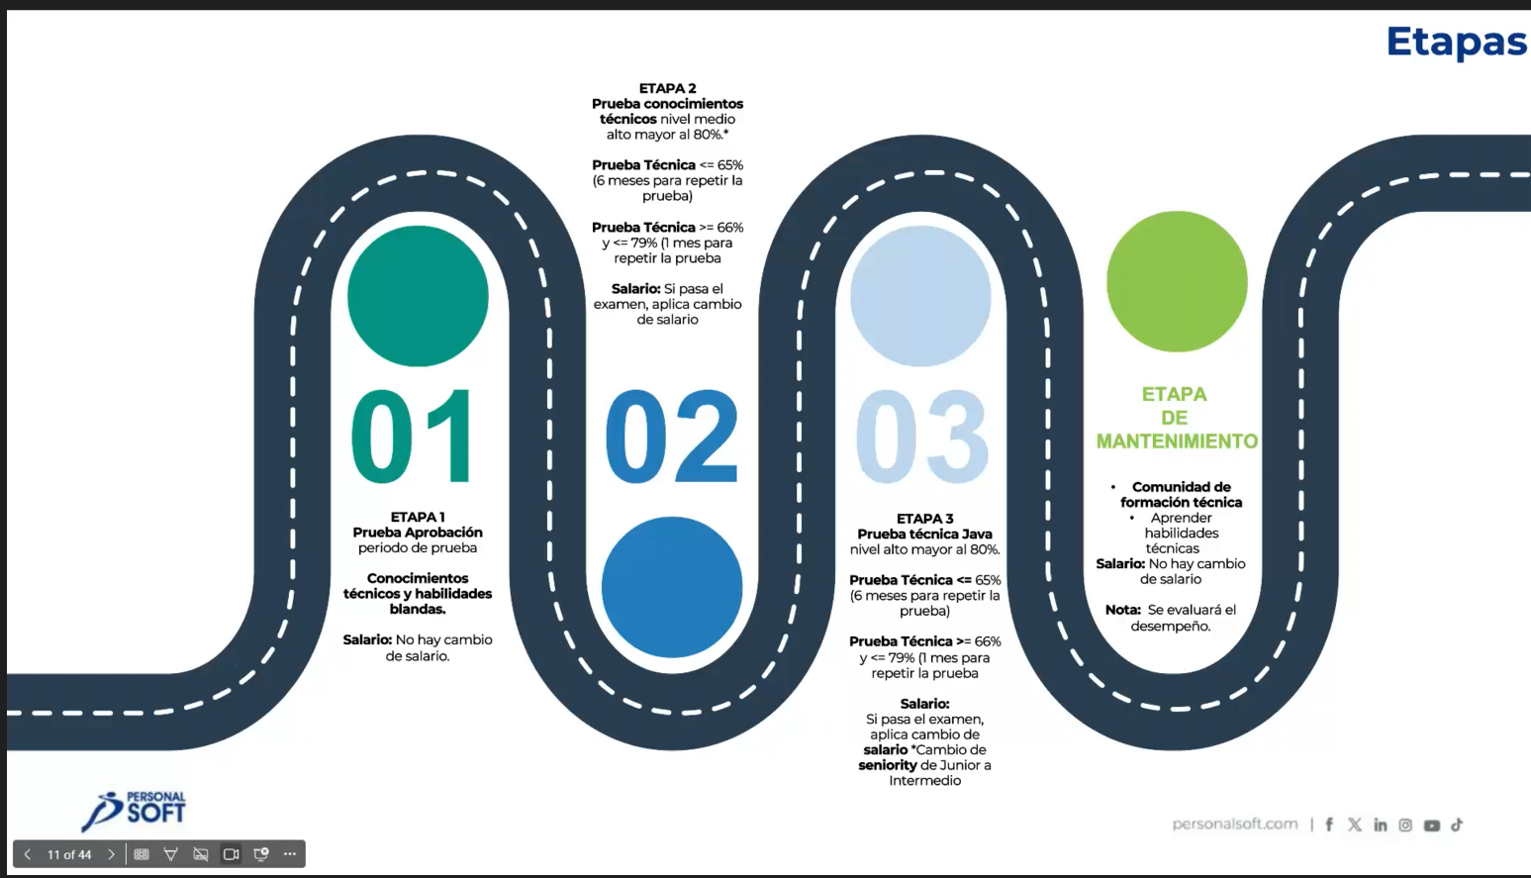
Analítica / Dashboard / BI | Informes mensuales / Excel / Helix | Parcial | Se presentan informes mensuales; oportunidad de dashboard automático. | Alta
Gestión de identidades / IAM
Colaboración (Teams, Slack, etc.)
Otras integraciones clave | Helix + informes + malla de turnos | Parcial | Integrar recargos, malla, métricas y reportes. | Alta

⑨ MODELO ECONÓMICO ACTUAL
ASPECTO ECONÓMICO | Valor / Descripción
Modelo de facturación actual: | Bolsa de horas
Costo total mensual del servicio (USD / COP):
Costo por FTE/mes:
Costo estimado por ticket:
Cláusulas de penalización por SLA: | ANS Banco/COES; no SLA tradicional.
Fecha de vencimiento del contrato:
Oportunidades de optimización de costo: | Automatizar recargos, informes y tablero; dimensionar capacidad por COES.

⑩ VISIÓN PARA EL NUEVO SERVICIO — ¿QUÉ DEBERÍA CAMBIAR?
PREGUNTA DE CIERRE | Respuesta / Notas
¿Qué funciona bien y se debe conservar?: | Top process / informes mensuales y control por frente.
¿Qué es lo que más frustra al usuario hoy?: | Carga manual de recargos/reportes, conocimiento concentrado y variabilidad de volumen.
¿Qué cambiaría el cliente si pudiera mañana?: | Automatizar recargos y tableros; mejorar KB y métricas por COES.
Capacidades que quisieran tener (top 3): | 1) Dashboard mensual automático; 2) KB/onboarding; 3) automatización de recargos/malla.
Riesgo de churn / señales de alerta: | Medio: alto volumen y dependencia de informes/manualidades; relación consolidada de 5 años.
¿Existe interés en IA / automatización?: | Sí, especialmente automatización de reportes, recargos y malla de turnos.
Expectativa del cliente para una Mesa de Service de Nueva Generación: | Mesa COES con métricas completas, dashboard automático, KB y gobierno de mejora continua.
Prospectiva: Hacia donde el cliente quiere/puede llevar el servicio | Proveedores mas especializados en el negocio, tecnologia, o ambas. Integralidad
Oportunidades para servicios actuales o nuevos servicos: | Automatización de recargos/malla, tableros, KB y mejora de gestión post mortem.

⑪ CASOS DE ÉXITO — RESULTADOS Y VALOR GENERADO |  |  |  |  |  | Tipo | Qué levantar | Ejemplo
Cliente |  | Fecha del caso |  | Servicio / Mesa evaluada |  | Costos | Ahorro, reducción de gasto, eficiencia FTE | % ahorro / COP / horas
Nombre del caso de éxito |  |  |  |  |  | Optimización | Menos reprocesos, mejor uso de capacidad | Tickets por agente
Desafío / dolor inicial |  |  |  |  |  | Mejora | Calidad, SLA, FCR, NPS, experiencia | SLA 89% → 95%
Contexto de negocio y operación |  |  |  |  |  | Trazabilidad | Reportes, tableros, auditoría, seguimiento | Dashboard semanal
¿Qué hicimos en PersonalSoft? | Que podriamos destacar |  |  |  |  | Automatización | Flujos, bots, autoservicio, integraciones | % tickets automatizados
Solución implementada / acciones clave |  |  |  |  |  | Aceleración | Reducción de tiempos de atención/ciclo | TMO / MTTR
Resultados en costos |  | Resultados en optimización |  | Resultados en mejora del servicio |  | Reducción | Backlog, escalados, errores, contactos repetidos | -30% backlog
Trazabilidad / visibilidad lograda |  | Automatización implementada |  | Aceleración / reducción de tiempos |  | Evidencia | Fuente que soporte el resultado | Informe, KPI, acta, tablero
Indicadores antes |  | Indicadores después |  | Evidencia / fuente
Beneficios para el cliente
Aprendizajes y buenas prácticas reutilizables
Oportunidades para escalar al modelo de Mesa de Servicio de Nueva Generación

